Quản lý yêu cầu hỗ trợ
Project Name | XÂY DỰNG HỆ THỐNG DISHNET - NỀN TẢNG MẠNG XÃ HỘI KINH DOANH ẨM THỰC
Module Code | Quản lý yêu cầu hỗ trợ
Người kiểm tra | Lê Văn Cường
 | Hoàn thành | Lỗi | Chưa kiểm tra | Bị chăn | Tổng số trường hợp thử nghiệm
Round 1 | 57 | 5 | 0 | 0 | 62
Round 2 | 5 | 0 | 0 | 0 | 62

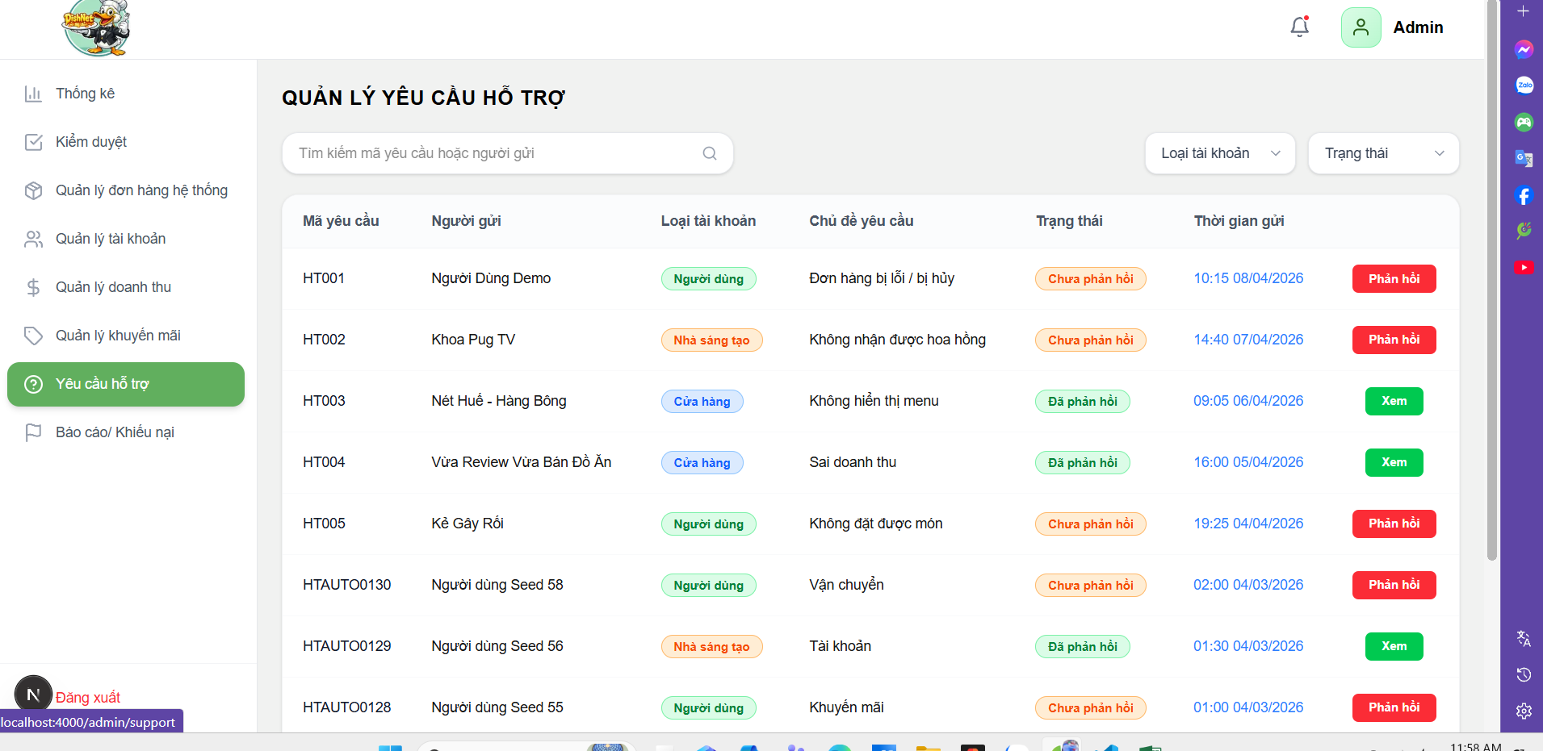

Test Case ID | Mô tả | Hành động | Điều kiện tiên quyết | Kết quả mong đợi | Kết quả thực tế | Kết quả |  | Kết quả |  | Chú thích
 |  |  |  |  |  | Vòng 1 |  | Vòng 2
 |  |  |  |  |  | Trạng thái | Ngày kiểm tra | Trạng thái | Ngày kiểm tra
GUI
TC_SP_01 | Kiểm tra menu “Yêu cầu hỗ trợ” | 1. Truy cập hệ thống 2. Quan sát sidebar | Admin đã đăng nhập | Menu “Yêu cầu hỗ trợ” hiển thị và có thể click | Menu “Yêu cầu hỗ trợ” hiển thị ở sidebar và có thể click sau khi admin đăng nhập. | passed | 2026-12-04
TC_SP_02 | Kiểm tra ô tìm kiếm | 1. Quan sát ô tìm kiếm | Trang hiển thị | Hiển thị ô tìm kiếm với placeholder “Tìm kiếm tên mã, code…” | Hệ thống cho phép nhập và hiển thị đúng nội dung trong ô tìm kiếm | passed | 2026-12-04
TC_SP_03 | Kiểm tra dropdown “Loại tài khoản” | 1. Click dropdown | Trang hiển thị | Hiển thị danh sách lựa chọn (Người dùng, Cửa hàng, Nhà sáng tạo…) | Dropdown "Loại tài khoản" hiển thị đầy đủ các lựa chọn | passed | 2026-12-04
TC_SP_04 | Kiểm tra dropdown “Trạng thái” | 1. Click dropdown | Trang hiển thị | Hiển thị các trạng thái (Đã phản hồi, Chưa phản hồi…) | Dropdown "Trạng thái" hiển thị đầy đủ các trạng thái | passed | 2026-12-04
TC_SP_05 | Kiểm tra bảng danh sách yêu cầu | 1. Quan sát bảng | Có dữ liệu | Hiển thị các cột: Mã yêu cầu, Người gửi, Loại tài khoản, Chủ đề, Trạng thái, Thời gian | Bảng danh sách hiển thị đúng các cột: ã yêu cầu, Người gửi, Loại tài khoản, Chủ đề, Trạng thái, Thời gian | passed | 2026-12-04
TC_SP_06 | Kiểm tra hiển thị trạng thái | 1. Quan sát cột trạng thái | Có dữ liệu | Trạng thái hiển thị dạng label màu (Đã phản hồi/ Chưa phản hồi) | Trạng thái hiển thị đúng label màu tương ứng (Đã phản hồi/Chưa phản hồi) | passed | 2026-12-04
TC_SP_07 | Kiểm tra nút “Xem” | 1. Quan sát yêu cầu đã phản hồi | Có dữ liệu | Hiển thị nút “Xem” rõ ràng | Nút "Xem" hiển thị rõ ràng tại các bản ghi đã phản hồi, trạng thái enable | passed | 2026-12-04
TC_SP_08 | Kiểm tra nút “Phản hồi” | 1. Quan sát yêu cầu chưa phản hồi | Có dữ liệu | Hiển thị nút “Phản hồi” rõ ràng | Nút "Phản hồi" hiển thị rõ ràng tại các bản ghi đã phản hồi, trạng thái enable | passed | 2026-12-04
TC_SP_09 | Kiểm tra phân trang | 1. Quan sát cuối bảng | Có nhiều dữ liệu | Hiển thị pagination (1,2,3...) | Thanh phân trang (1, 2, 3...) hiển thị ở cuối bảng khi có nhiều dữ liệu | passed | 2026-12-04
TC_SP_10 | Kiểm tra popup “Phản hồi” | 1. Click “Phản hồi” | Có yêu cầu chưa phản hồi | Hiển thị popup “Phản hồi” | Hệ thống hiển thị popup ở giữa trang khi click vào "Phản hồi" | passed | 2026-12-04
TC_SP_11 | Kiểm tra thông tin yêu cầu trong popup | 1. Quan sát popup | Popup mở | Hiển thị popup ở giữa màn hình | Popup phản hồi hiển thị đúng, căn giữa màn hình khi nhấn nút "Phản hồi" | passed | 2026-12-04
TC_SP_12 | Kiểm tra textarea “Nội dung chi tiết” | 1. Quan sát nội dung | Popup mở | Nội dung hiển thị mặc định, không thể sửa | Hiển thị nội dung chính xác nội dung mặc định, chỉ cho phép xem và không được sửa | passed | 2026-12-04
TC_SP_13 | Kiểm tra tệp đính kèm | 1. Click “tệp” | Popup mở | Cho phép xem file đính kèm | Hệ thống cho phép xem/tải tệp đính kèm khi click vào tệp | passed | 2026-12-04
TC_SP_14 | Kiểm tra input “Thông tin liên hệ” | 1. Nhập số điện thoại | Popup mở | Số điện thoại được hiển thị mặc định, không được sửa | Hiển thị nội dung chính xác số điện thoại mặc định, chỉ cho phép xem và không được sửa | passed | 2026-12-04
TC_SP_15 | Kiểm tra nút “Gửi phản hồi” | 1. Quan sát button | Popup mở | Hiển thị nút “Gửi phản hồi” | Nút "Gửi phản hồi" hiển thị rõ ràng trong popup, trạng thái enable | passed | 2026-12-04
TC_SP_16 | Kiểm tra popup “Xem chi tiết phản hồi” | 1. Click “Xem” | Đã phản hồi | Hiển thị popup thông tin phản hồi | Popup thông tin phản hồi hiển thị chính xác khi click "Xem" | passed | 2026-12-04
TC_SP_17 | Kiểm tra nút “Quay lại” | 1. Click “Quay lại” | Popup mở | Đóng popup và quay lại danh sách | Popup đóng và quay lại danh sách khi click nút "Quay lại" | passed | 2026-12-04
TC_SP_18 | Kiểm tra layout tổng thể | 1. Quan sát toàn trang | Trang load thành công | UI hiển thị đúng bố cục, không lỗi | Layout tổng thể hiển thị đúng bố cục, không bị lỗi UI | passed | 2026-12-04
TC_SP_19 | Kiểm tra responsive | 1. Resize màn hình | Trang đang mở | Giao diện không bị vỡ layout | Giao diện tự động co giãn theo kích thước màn hình, không bị vỡ layout | passed | 2026-12-04
FUNCTION
TC_SP_20 | Xác nhận hiển thị đúng khi admin đăng nhập hợp lệ và truy cập thành công vào trang quản lý yêu cầu hỗ trợ | 1. Đăng nhập tài khoản admin 2. Click đăng nhập 3. Truy cập trang quản lý yêu cầu | Admin hợp lệ | Hệ thống cho phép truy cập và hiển thị danh sách yêu cầu hỗ trợ đầy đủ | Hệ thống truy cập đúng và hiển thị đầy đủ danh sách yêu cầu | passed | 2026-12-04
TC_SP_21 | Xác nhận chặn thành công các truy cập khi vào trực tiếp mà không qua đăng nhập | 1. Truy cập URL trang quản lý 2. Không đăng nhập | Chưa đăng nhập | Hệ thống chuyển về trang đăng nhập và hiển thị cảnh báo | Hệ thống chặn truy cập trực tiếp, chuyển về trang login và cảnh báo khi chưa đăng nhập | passed | 2026-12-04
TC_SP_22 | Xác nhận hiển thị lỗi khi người dùng không có quyền admin truy cập trang quản lý yêu cầu | 1. Đăng nhập user thường 2. Truy cập trang quản lý | User thường | Hệ thống từ chối truy cập vào hệ thộng | Hệ thống từ chối truy cập và báo lỗi khi tài khoản không phải admin | passed | 2026-12-04
TC_SP_23 | Xác nhận hiển thị đúng kết quả khi admin tìm kiếm với mã yêu cầu hợp lệ | 1. Nhập mã yêu cầu 2. Nhấn Enter | Có dữ liệu | Hệ thống hiển thị đúng kết quả tìm kiếm yêu cầu theo mã | Kết quả tìm kiếm trả về đúng bản ghi khớp với mã yêu cầu đã nhập | passed | 2026-12-04
TC_SP_24 | Xác nhận hiển thị đúng khi admin tìm kiếm với mã yêu cầu không tồn tại | 1. Nhập mã không tồn tại 2. Enter | N/A | Hệ thống hiển thị danh sách rỗng | Hệ thống hiển thị danh sách rỗng khi nhập mã yêu cầu không tồn tại. | passed | 2026-12-04
TC_SP_25 | Xác nhận hiển thị đúng kết quả khi admin tìm kiếm theo tên người gửi yêu cầu hợp lệ | 1. Nhập tên người dùng 2. Enter | Có dữ liệu | Hệ thống hiển thị đúng kết quả tìm kiếm yêu cầu theo tên | Kết quả tìm kiếm trả về đúng danh sách theo tên người gửi | passed | 2026-12-04
TC_SP_26 | Xác nhận hiển thị đúng kết quả khi admin tìm kiếm với từ khóa có cả chữ hoa và chữ thường | 1. Nhập chữ hoa/thường 2. Enter | Có dữ liệu | Hệ thống tự động xử lý các ký tự đúng format và trả về kết quả tương ứng | Hệ thống tự động xử lý định dạng và trả kết quả đúng dù nhập chữ hoa/thường | passed | 2026-12-04
TC_SP_27 | Xác nhận hiển thị đúng kết quả khi admin tìm kiếm với từ khóa có dấu và không dấu | 1. Nhập từ khóa có dấu 2. Nhập không dấu 3. Enter | Có dữ liệu | Hệ thống tự động rà soát và hiển thị kết quả liên quan | Kết quả tìm kiếm trả về chính xác dù nhập từ khóa có dấu hoặc không dấu | passed | 2026-12-04
TC_SP_28 | Xác nhận hệ thống xử lý đúng dữ liệu khi admin nhập ký tự đặc biệt vào ô tìm kiếm | 1. Nhập ký tự đặc biệt 2. Enter | N/A | Không crash, hiển thị kết quả hợp lệ hoặc rỗng | Hệ thống không bị crash, hiển thị kết quả hợp lệ hoặc rỗng khi nhập ký tự đặc biệt | passed | 2026-12-04
TC_SP_29 | Xác nhận hệ thống xử lý đúng khi admin nhập dữ liệu tìm kiếm >30 ký tự | 1. Nhập chuỗi dài >30 ký tự 2. Enter | N/A | Không crash, hệ thống xử lý và giới hạn dữ liệu | Hệ thống giới hạn ký tự và xử lý ổn định khi nhập từ khóa > 30 ký tự | passed | 2026-12-04
TC_SP_30 | Xác nhận hệ thống xử lý đúng khi admin nhập từ khóa tìm kiếm có chứa khoảng trắng đầu/cuối | 1. Nhập từ khóa có khoảng trắng 2. Enter | N/A | Hệ thống tự động trim và trả kết quả đúng | Hệ thống không tự động trim khoảng trắng đầu/cuối, dẫn đến không tìm thấy kết quả | failed | 2026-12-04 | passed | 16/04/26
TC_SP_31 | Xác nhận hệ thống xử lý đúng khi người dùng chỉ nhập ký tự trắng | 1. Nhập khoảng trắng 2. Enter | N/A | Hệ thống không hiển thị danh sách tìm kiếm | Hệ thống xử lý đúng khi chỉ nhập toàn khoảng trắng vào ô tìm kiếm | passed | 2026-12-04
TC_SP_32 | Xác nhận hệ thống hiển thị đúng khi admin xóa từ khóa tìm kiếm | 1. Nhập từ khóa 2. Xóa nội dung | N/A | Hệ thống hiển thị lại danh sách ban đầu | Danh sách ban đầu hiển thị lại đầy đủ sau khi xóa từ khóa tìm kiếm | passed | 2026-12-04
TC_SP_33 | Xác nhận hệ thống xử lý đúng khi admin nhấn Enter liên tục | 1. Nhập từ khóa 2. Nhấn Enter nhiều lần | N/A | Hệ thống chỉ xử lý request đầu tiên | Hệ thống chỉ xử lý request đầu tiên khi nhấn Enter liên tục, không bị treo | passed | 2026-12-04
TC_SP_34 | Xác nhận hệ thống hiển thị đúng kết quả khi người dùng copy–paste từ khóa | 1. Paste từ khóa 2. Enter | N/A | Hệ thống nhận input và trả kết quả đúng | Hệ thống nhận diện nội dung copy-paste và trả kết quả tìm kiếm đúng | passed | 2026-12-04
TC_SP_35 | Xác nhận đúng kết quả khi admin lọc dữ liệu theo loại tài khoản | 1. Chọn loại tài khoản 2. Áp dụng | Có dữ liệu | Hiển thị danh sách đã lọc đúng theo loại tài khoản | Hệ thống trả về danh sách được lọc chính xác theo loại tài khoản đã chọn | passed | 2026-12-04
TC_SP_36 | Xác nhận hiển thị đúng kết quả khi admin lọc dữ liệu theo trạng thái | 1. Chọn trạng thái 2. Áp dụng | Có dữ liệu | Hiển thị danh sách đã lọc đúng theo trạng thái | Hệ thống trả về danh được lọc chính xác theo trạng thái đã chọn | passed | 2026-12-04
TC_SP_37 | Xác nhận hiển thị đúng kết quả khi admin áp dụng đồng thời 2 bộ lọc | 1. Chọn nhiều filter 2. Áp dụng | Có dữ liệu | Hiển thị danh sách đúng theo điều kiện | Hệ thống lọc đúng khi áp dụng đồng thời cả loại tài khoản và trạng thái | passed | 2026-12-04
TC_SP_38 | Xác nhận hiển thị đúng khi admin lọc dữ liệu và không có dữ liệu nào thỏa điều kiện | 1. Chọn loại tài khoản/trạng thái | Không có dữ liệu | Hiển thị danh sách rỗng | Hệ thống hiển thị danh sách rỗng khi không có bản ghi nào thỏa mãn bộ lọc | passed | 2026-12-04
TC_SP_39 | Hệ thống hiển thị đúng mã yêu cầu, người gửi, loại tài khoản, nội dung yêu cầu, trạng thái xử lý và thời gian khi admin truy cập danh sách yêu cầu | 1. Truy cập trang quản lý 2. Kiểm tra danh sách | N/A | Tất cả các trường thông tin được hiển thị đầy đủ, chính xác, đúng định dạng và khớp với dữ liệu trong hệ thống | Toàn bộ các trường thông tin hiển thị đầy đủ, chính xác và đúng định dạng không có dữ liệu bị thiếu, sai lệch hoặc hiển thị nhầm vị trí. | passed | 2026-12-04
TC_SP_40 | Xác nhận xử lý đúng và hiển thị chi tiết khi admin click vào nút “Xem” của một yêu cầu | 1. Click "Xem" | Có dữ liệu | Điều hướng đến trang chi tiết yêu cầu đó | Hệ thống điều hướng đúng đến trang chi tiết của yêu cầu khi click "Xem" | passed | 2026-12-04
TC_SP_41 | Xác nhận không bị crash và xử lý ổn định khi admin click liên tục vào nút “Xem” nhiều lần | 1. Click nhiều lần "Xem" | N/A | Không crash, chỉ xử lý request đầu tiên | Hệ thống hoạt động ổn định, chỉ xử lý request đầu khi click "Xem" liên tục | passed | 2026-12-04
TC_SP_42 | Xác nhận hiển thị đúng nội dung chi tiết yêu cầu khi admin truy cập màn hình chi tiết của một yêu cầu | 1. Click xem chi tiết | Có dữ liệu | Hiển thị đúng nội dung và khớp với dữ liệu database | Nội dung chi tiết hiển thị đúng và khớp hoàn toàn với dữ liệu trong Database | passed | 2026-12-04
TC_SP_43 | Xác nhận hiển thị đúng file đính kèm khi admin truy cập màn hình chi tiết của một yêu cầu | 1. Click file đính kèm | Có file | Có thể xem/tải về, focus/phóng to hình ảnh, không lỗi hiển thị | Hệ thống hiển thị đúng file có thể focus vào hình ảnh, không bị chồng chéo giữa các file | failed | 2026-12-04 | passed | 16/04/26
TC_SP_44 | Xác nhận điều hướng đúng về màn hình danh sách yêu cầu khi admin click nút “Quay lại” từ màn hình chi tiết | 1. Click "Quay lại" | Đang ở trang chi tiết | Quay về danh sách yêu cầu hổ trợ | Hệ thống quay về trang danh sách yêu cầu hỗ trợ khi click "Quay lại" | passed | 2026-12-04
TC_SP_45 | Xác nhận không bị crash và vẫn hoạt động ổn định khi admin click nút “Quay lại” nhiều lần liên tục | 1. Click nhiều lần | N/A | Không crash, xử lý 1 lần đầu tiên | Hệ thống không bị crash, xử lý ổn định khi click "Quay lại" liên tục | passed | 2026-12-04
TC_SP_46 | Xác nhận hiển thị đúng popup phản hồi khi admin nhấn "Phản hồi" của một yêu cầu | 1. Click "Phản hồi" | Có yêu cầu | Hiển thị: thông tin yêu cầu, trạng thái, nội dung chi tiết, tệp đính kèm, thông tin liên hệ, kết quả xử lý | Thông tin yêu cầu, trạng thái, nội dung chi tiết, tệp đính kèm, thông tin liên hệ, kết quả xử lý được hiển thị chính xác trong popup | passed | 2026-12-04
TC_SP_47 | Xác nhận hiển thị đúng "thông tin yêu cầu" trong popup khi admin mở popup phản hồi từ một yêu cầu cụ thể | 1. Mở popup | Có dữ liệu | Hiển thị đúng thông tin | Thông tin trong popup phản hồi hiển thị đúng với yêu cầu cụ thể đã chọn | passed | 2026-12-04
TC_SP_48 | Xác nhận hệ thống hiển thị đúng trạng thái của yêu cầu khi admin mở popup phản hồi | 1. Mở popup | Có dữ liệu | Trạng thái khi mở popup "chưa phản hồi" | Trạng thái hiển thị đúng là "Chưa phản hồi" khi mở popup phản hồi | passed | 2026-12-04
TC_SP_49 | Xác nhận hệ thống hiển thị đúng chi tiết nội dung của người dùng gửi yêu cầu hỗ trợ | 1. Mở popup | Có dữ liệu | Nội dung hiển thị đúng dữ liệu database | Nội dung chi tiết của người dùng gửi hiển thị chính xác theo database | passed | 2026-12-04
TC_SP_50 | Xác nhận hiển thị đúng thông tin tệp đính kèm khi admin mở popup phản hồi | 1. Mở popup | Có dữ liệu | Có thể xem/tải về, focus/phóng to hình ảnh, không lỗi hiển thị | Khi click tệp vào hình ảnh không được phóng to/focus vào ảnh | failed | 2026-12-04 | passed | 16/04/26
TC_SP_51 | Xác nhận hiển thị đúng thông tin liên hệ mặc định khi admin mở popup phản hồi | 1. Mở popup | Có dữ liệu | Thông tin liên hệ được mặc định, không được phép thay dổi | Thông tin liên hệ hiển thị đúng quy định, không cho phép thay đổi | passed | 2026-12-04
TC_SP_52 | Xác nhận hiển thị thông báo lỗi khi admin không nhập kết quả xử lý | 1. Mở popup 2. Không nhập kết quả xử lý 3. Click "Gửi phản hồi" | Có dữ liệu | Hiển thị thông báo "Vui lòng điền vào mục này" | Thông báo lỗi "Vui lòng điền vào mục này" hiển thị khi để trống kết quả xử lý | passed | 2026-12-04
TC_SP_53 | Xác nhận hệ thống xử lý đúng khi admin nhập nội dung xử lý có độ dài lớn trong giới hạn cho phép | 1. Mở popup 2. Nhập kết quả xử lý dài 3. Click "Gửi phản hồi" | N/A | Số lượng ký tự được nhập ở trong giới hạn cho phép | Hệ thống không giới hạn số lượng ký tự, cho phép nhập vượt quá độ dài cho phép | failed | 2026-12-04 | passed | 16/04/26
TC_SP_54 | Xác nhận hệ thống xử lý đúng khi admin nhập nội dung có chứa ký tự đặc biệt | 1. Mở popup 2. Nhập ký tự đặt biệt 3. Click "Gửi phản hồi" | N/A | Hệ thống xử lý đúng, không lỗi hệ thống | Hệ thống xử lý tốt các ký tự đặc biệt trong nội dung phản hồi, không báo lỗi | passed | 2026-12-04
TC_SP_55 | Xác nhận hệ thống gửi phản hồi thành công khi đã nhập đầy đủ thông tin | 1. Nhập nội dung kết quả xử lý 2. Click "gửi phản hồi" | N/A | Gửi thành công, lưu phản hồi vào hệ thống | Gửi phản hồi thành công và dữ liệu được lưu chính xác vào hệ thống | passed | 2026-12-04
TC_SP_56 | Xác nhận hệ thống chỉ xử lý 1 lần khi click gửi liên tục | 1. Click gửi nhiều lần | N/A | Chỉ xử lý lần đầu | Hệ thống chỉ xử lý gửi phản hồi một lần khi click nút liên tục | passed | 2026-12-04
TC_SP_57 | Xác nhận hiển thị đúng trạng thái và dữ liệu khi admin gửi phản hồi thành công | 1. Gửi phản hồi | Thành công | Trạng thái chuyển "Đã phản hồi", không cho chỉnh sửa sau khi gửi phản hồi | Hệ thống chuyển đổi đúng trạng thái và không cho sửa sau khi gửi thành công | passed | 2026-12-04
TC_SP_58 | Xác nhận hiển thị đúng trạng thái của nút “Phản hồi” khi admin đã gửi phản hồi thành công | 1. Mở lại yêu cầu | Đã phản hồi | Gửi thành công phản hồi lưu vào hệ thống và thoát popup | Sau Khi gửi thành công, popup không tự động thoát, vẫn được phép tiếp tục phản hồi | failed | 2026-12-04 | passed | 16/04/26
TC_SP_59 | Xác nhận hệ thống hiển thị đúng dữ liệu khi nhấn chuyển sang trang khác | 1. Click trang tiếp theo | Có nhiều dữ liệu | Hiển thị đúng danh sách dữ liệu | Hệ thống chuyển trang và hiển thị đúng danh sách dữ liệu của trang tiếp theo | passed | 2026-12-04
TC_SP_60 | Hệ thống hiển thị đúng highlight trang hiện tại khi người dùng đang đứng tại một trang bất kỳ | 1. Quan sát pagination | N/A | Trang hiện tại được highlight | Số trang hiện tại được highlight chính xác trên thanh phân trang | passed | 2026-12-04
TC_SP_61 | Xác nhận hệ thống vô hiệu hóa nút Previous khi người dùng đang ở trang đầu tiên | 1. Ở trang 1 2. Click previous | N/A | Không cho phép | Nút "Previous" bị vô hiệu hóa khi đang ở trang đầu | passed | 2026-12-04
TC_SP_62 | Xác nhận hệ thống vô hiệu hóa nút Next khi người dùng đang ở trang cuối cùng | 1. Ở trang cuối 2. Click next | N/A | Không cho phép | Nút "Next" bị vô hiệu hóa khi đang ở trang cuối | passed | 2026-12-04

Quản lý báo cáo khiếu nại
Project Name | XÂY DỰNG HỆ THỐNG DISHNET - NỀN TẢNG MẠNG XÃ HỘI KINH DOANH ẨM THỰC
Module Code | Quản lý báo cáo/khiếu nại
Người kiểm tra | Trần Thị Mai Yên
 | Hoàn thành | Lỗi | Chưa kiểm tra | Bị chăn | Tổng số trường hợp thử nghiệm
Round 1 | 61 | 10 | 0 | 0 | 71
Round 2 | 10 | 0 | 0 | 0 | 71
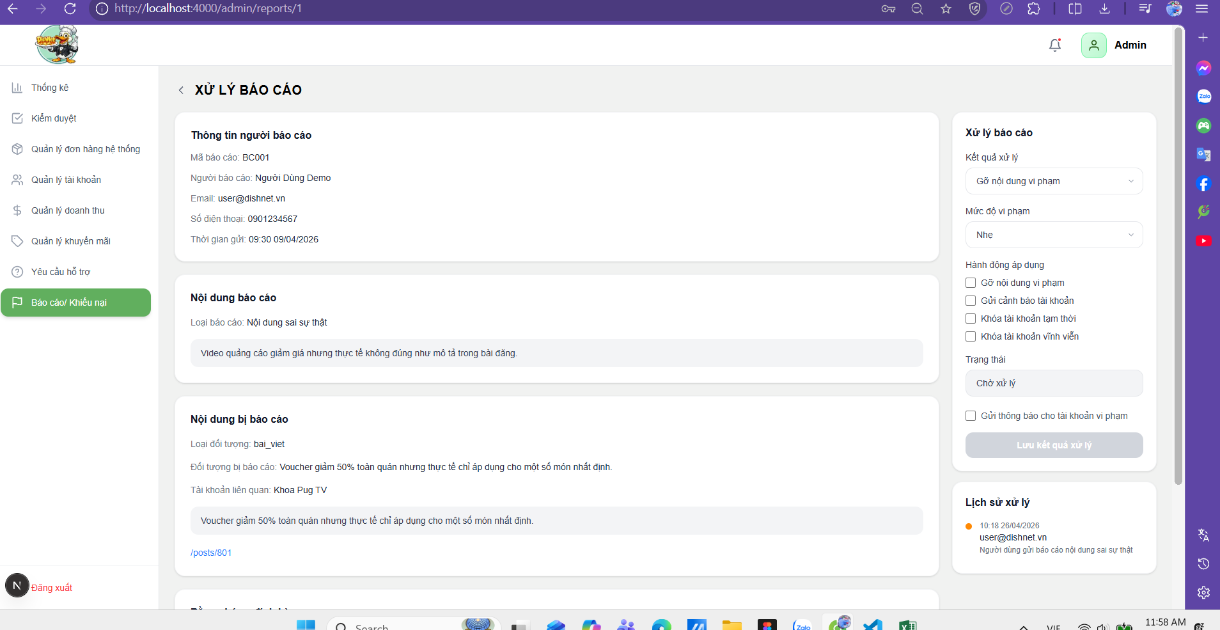
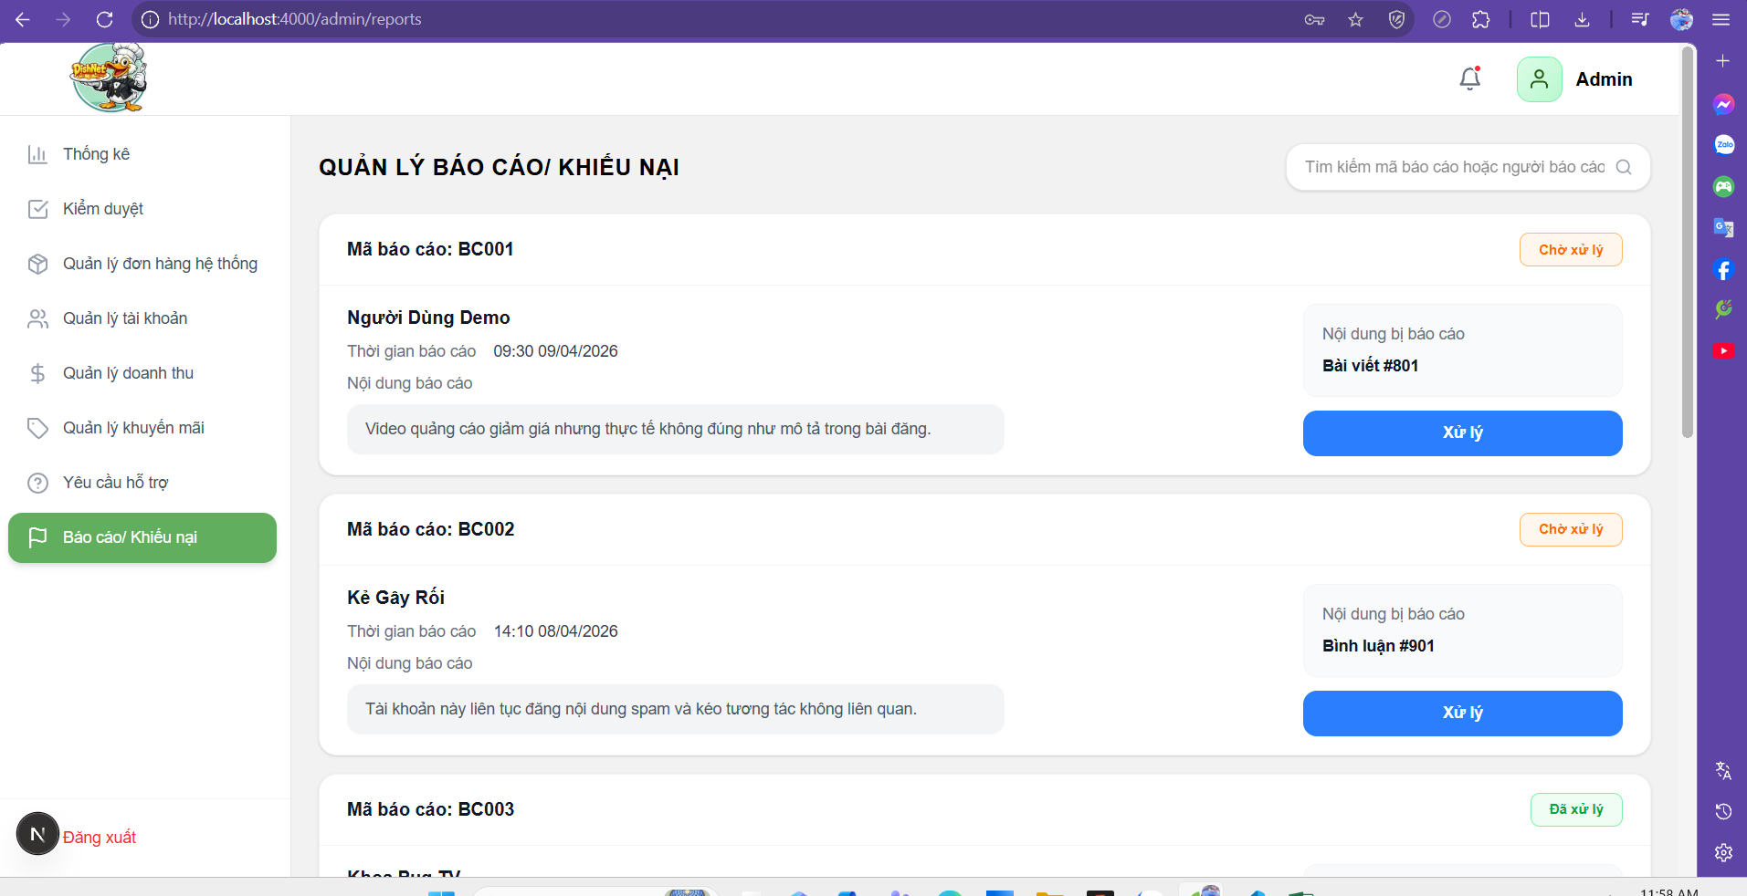

Test Case ID | Mô tả | Hành động | Điều kiện tiên quyết | Kết quả mong đợi | Kết quả thực tế | Kết quả |  | Kết quả |  | Chú thích
 |  |  |  |  |  | Vòng 1 |  | Vòng 2
 |  |  |  |  |  | Trạng thái | Ngày kiểm tra | Trạng thái | Ngày kiểm tra
GUI
TC_RP_01 | Kiểm tra menu “Báo cáo / Khiếu nại” | 1. Truy cập hệ thống 2. Quan sát sidebar | Admin đã đăng nhập | Menu “Báo cáo / Khiếu nại” hiển thị và có thể click | Menu “Báo cáo/Khiếu nại” hiển thị đúng và có thể click truy cập bình thường | passed | 2026-04-12
TC_RP_02 | Kiểm tra danh sách báo cáo | 1. Quan sát danh sách | Có dữ liệu | Hiển thị danh sách báo cáo (Mã báo cáo, người báo cáo, nội dung, trạng thái) | Danh sách báo cáo hiển thị đầy đủ thông tin (mã, người báo cáo, nội dung, trạng thái) | passed | 2026-04-12
TC_RP_03 | Kiểm tra hiển thị trạng thái báo cáo | 1. Quan sát label trạng thái | Có dữ liệu | Hiển thị trạng thái (Chờ xử lý / Đã xử lý) với màu sắc phân biệt | Trạng thái báo cáo hiển thị đúng (Chờ xử lý/Đã xử lý) và có màu sắc phân biệt | passed | 2026-04-12
TC_RP_04 | Kiểm tra nút “Xử lý” | 1. Quan sát dòng chưa xử lý | Có báo cáo chưa xử lý | Hiển thị nút “Xử lý” rõ ràng | Nút “Xử lý” hiển thị rõ ràng với các báo cáo chưa xử lý | passed | 2026-04-12
TC_RP_05 | Kiểm tra nút “Xem chi tiết báo cáo” | 1. Quan sát dòng đã xử lý | Có báo cáo đã xử lý | Chuyển màn hình đến trang chi tiết | Click “Xem chi tiết” điều hướng đúng đến trang chi tiết báo cáo | passed | 2026-04-12
TC_RP_06 | Kiểm tra ô tìm kiếm | 1. Quan sát ô tìm kiếm | Trang hiển thị | Hiển thị ô tìm kiếm với placeholder phù hợp | Ô tìm kiếm hiển thị đúng với placeholder phù hợp | passed | 2026-04-12
TC_RP_07 | Kiểm tra nhập ô tìm kiếm | 1. Click ô tìm kiếm 2. Nhập nội dung | Trang hiển thị | Cho phép nhập và hiển thị đúng nội dung | Nhập nội dung vào ô tìm kiếm hiển thị đúng ký tự đã nhập | passed | 2026-04-12
TC_RP_08 | Kiểm tra card báo cáo | 1. Quan sát từng card | Có dữ liệu | Hiển thị đầy đủ: mã báo cáo, người gửi, thời gian, nội dung | Card báo cáo hiển thị đầy đủ thông tin (mã, người gửi, thời gian, nội dung) | passed | 2026-04-12
TC_RP_09 | Kiểm tra hiển thị hình ảnh/video bị báo cáo | 1. Quan sát nội dung | Có dữ liệu media | Hiển thị thumbnail hoặc preview nội dung | Hình ảnh/video hiển thị dạng thumbnail/preview đúng | passed | 2026-04-12
TC_RP_10 | Kiểm tra phân trang | 1. Quan sát cuối danh sách | Có nhiều dữ liệu | Hiển thị pagination (1,2,3...) | Phân trang hiển thị đúng (1,2,3,...) và hoạt động bình thường | passed | 2026-04-12
TC_RP_11 | Kiểm tra màn hình “Xử lý báo cáo” | 1. Click “Xử lý” | Có báo cáo chưa xử lý | Điều hướng sang màn hình xử lý | Click “Xử lý” điều hướng đúng sang màn hình xử lý báo cáo | passed | 2026-04-12
TC_RP_12 | Kiểm tra section “Thông tin báo cáo” | 1. Quan sát panel | Trang xử lý mở | Hiển thị đầy đủ thông tin: mã, người báo cáo, thời gian | Section “Thông tin báo cáo” hiển thị đầy đủ và chính xác | passed | 2026-04-12
TC_RP_13 | Kiểm tra section “Bằng chứng” | 1. Quan sát | Có dữ liệu | Hiển thị danh sách ảnh/chứng cứ | Section “Bằng chứng” hiển thị danh sách ảnh/chứng cứ đúng | passed | 2026-04-12
TC_RP_14 | Kiểm tra dropdown “Kết quả xử lý” | 1. Click dropdown | Trang xử lý mở | Hiển thị các lựa chọn (Gỡ video, Bỏ qua, …) | Dropdown “Kết quả xử lý” hiển thị đầy đủ các lựa chọn | passed | 2026-04-12
TC_RP_15 | Kiểm tra dropdown “Mức độ vi phạm” | 1. Click dropdown | Trang xử lý mở | Hiển thị các mức độ (Nhẹ, Trung bình, Nặng) | Dropdown “Mức độ vi phạm” hiển thị đúng các mức | passed | 2026-04-12
TC_RP_16 | Kiểm tra checkbox “Hành động áp dụng” | 1. Tick/untick checkbox | Trang xử lý mở | Checkbox thay đổi trạng thái đúng | Checkbox “Hành động áp dụng” thay đổi trạng thái đúng khi tick/untick | passed | 2026-04-12
TC_RP_17 | Kiểm tra dropdown “Trạng thái” | 1. Click dropdown | Trang xử lý mở | Hiển thị trạng thái (Đã xử lý/Chờ xử lý) | Dropdown “Trạng thái” hiển thị đúng (Đã xử lý/Chờ xử lý) | passed | 2026-04-12
TC_RP_18 | Kiểm tra nút “Lưu kết quả xử lý” | 1. Quan sát button | Trang xử lý mở | Hiển thị nút rõ ràng | Nút “Lưu kết quả xử lý” hiển thị rõ ràng | passed | 2026-04-12
TC_RP_19 | Kiểm tra nút “Bỏ qua báo cáo” | 1. Quan sát button | Trang xử lý mở | Hiển thị nút rõ ràng | Nút “Bỏ qua báo cáo” hiển thị rõ ràng | passed | 2026-04-12
TC_RP_20 | Kiểm tra lịch sử xử lý | 1. Quan sát phần “Hoạt động xử lý” | Có dữ liệu | Hiển thị timeline lịch sử xử lý | Lịch sử xử lý hiển thị dạng timeline đúng | passed | 2026-04-12
TC_RP_21 | Kiểm tra layout tổng thể | 1. Quan sát toàn trang | Trang load thành công | UI hiển thị đúng bố cục, không lệch | Layout tổng thể hiển thị đúng, không bị lệch UI | passed | 2026-04-12
TC_RP_22 | Kiểm tra responsive | 1. Resize màn hình | Trang đang mở | Giao diện không bị vỡ layout | Giao diện responsive tốt, không vỡ layout khi resize | passed | 2026-04-12
FUNCTION
TC_RP_23 | Xác nhận hiển thị đúng khi admin đăng nhập hợp lệ và truy cập trang quản lý báo cáo | 1. Nhập tài khoản admin 2. Click đăng nhập 3. Truy cập trang quản lý báo cáo | Admin hợp lệ | Hệ thống cho phép truy cập và hiển thị danh sách báo cáo/khiếu nại đầy đủ | Admin đăng nhập hợp lệ và truy cập trang quản lý báo cáo thành công, danh sách báo cáo/khiếu nại hiển thị đầy đủ | passed | 2026-04-12
TC_RP_24 | Xác nhận chặn thành công các truy cập khi vào trực tiếp mà không qua đăng nhập | 1. Truy cập URL 2. Không đăng nhập | Chưa đăng nhập | Hệ thống chuyển về trang đăng nhập và hiển thị cảnh báo | Truy cập khi chưa đăng nhập bị chuyển về trang login và hiển thị cảnh báo | passed | 2026-04-12
TC_RP_25 | Xác nhận hiển thị lỗi khi người dùng không phải admin truy cập trang quản lý báo cáo khiếu nại | 1. Đăng nhập user thường 2. Truy cập trang | User thường | Hệ thống từ chối truy cập và hiển thị thông báo | User không phải admin bị từ chối truy cập và hiển thị thông báo | passed | 2026-04-12
TC_RP_26 | Hệ thống ghi nhận lịch sử xử lý khi admin thực hiện các thao tác lưu/bỏ qua báo cáo | 1. Admin chọn một yêu cầu cần xử lý. 2. Thực hiện một trong hai thao tác: Gửi phản hồi/ bỏ qua 3. Truy cập vào phần “Hoạt động xử lý”. 4. Kiểm tra bản ghi vừa được tạo. | Có dữ liệu | Hệ thống tạo một bản ghi mới trong phần “Hoạt động xử lý” ngay sau mỗi thao tác, bao gồm đầy đủ các thông tin: ID Admin thực hiện, Hành động, và Thời gian chính xác | Không tạo bản ghi trong lịch sử xử lý sau khi admin thực hiện thao tác | failed | 2026-04-12 | passed | 2026-03-16
TC_RP_27 | Xác nhận hiển thị đúng khi admin tìm kiếm báo cáo theo từ khóa hợp lệ | 1. Nhập từ khóa 2. Nhấn Enter | Có dữ liệu | Hệ thống hiển thị danh sách báo cáo/khiếu nại phù hợp từ khóa | Tìm kiếm theo từ khóa hợp lệ trả về đúng danh sách kết quả | passed | 2026-04-12
TC_RP_28 | Xác nhận hiển thị đúng khi admin tìm kiếm báo cáo với từ khóa không tồn tại | 1. Nhập từ khóa không tồn tại 2. Enter | N/A | Hiển thị danh sách rỗng | Tìm kiếm với từ khóa không tồn tại hiển thị danh sách rỗng | passed | 2026-04-12
TC_RP_29 | Xác nhận hiển thị đúng khi admin nhập ký tự đặc biệt vào ô tìm kiếm | 1. Nhập ký tự đặc biệt 2. Enter | N/A | Không crash, hiển thị kết quả hợp lệ hoặc rỗng | Nhập ký tự đặc biệt không gây crash, hệ thống trả kết quả hợp lệ hoặc rỗng | passed | 2026-04-12
TC_RP_30 | Xác nhận hệ thống trim dữ liệu khi nhập khoảng trắng đầu/cuối vào ô tìm kiếm | 1. Nhập từ khóa có khoảng trắng 2. Enter | N/A | Hệ thống loại bỏ khoảng trắng và trả kết quả đúng | Nhập từ khóa có khoảng trắng đầu/cuối được trim và trả kết quả đúng | passed | 2026-04-12
TC_RP_31 | Xác nhận hiển thị đúng khi chỉ nhập khoảng trắng vào ô tìm kiếm | 1. Nhập khoảng trắng 2. Enter | N/A | Hệ thống hiển thị danh sách kết quả =0 | Nhập chỉ khoảng trắng hiển thị kết quả rỗng | passed | 2026-04-12
TC_RP_32 | Xác nhận hiển thị đúng khi admin xóa từ khóa tìm kiếm | 1. Nhập từ khóa 2. Xóa nội dung | N/A | Hiển thị danh sách ban đầu | Xóa từ khóa tìm kiếm hiển thị lại danh sách ban đầu | passed | 2026-04-12
TC_RP_33 | Xác nhận hệ thống chỉ xử lý 1 lần khi nhấn Enter liên tục | 1. Nhập từ khóa 2. Nhấn Enter nhiều lần | N/A | Chỉ xử lý 1 request đầu tiên | Hệ thống chỉ xử lý đúng 1 request đầu tiên | passed | 2026-04-12
TC_RP_34 | Xác nhận hiển thị đúng khi copy-paste từ khóa | 1. Paste từ khóa 2. Enter | N/A | Hệ thống nhận input và trả kết quả đúng | Copy-paste từ khóa vào ô tìm kiếm vẫn trả kết quả đúng | passed | 2026-04-12
TC_RP_35 | Xác nhận hệ thống hiển thị đầy đủ và chính xác trường thông tin chi tiết của một báo cáo/khiếu nại | 1. Quan sát danh sách | Có dữ liệu | Danh sách đầy đủ các trường: mã báo cáo, người báo cáo, thời gian tạo báo cáo, trạng thái báo cáo, nội dung bị báo cáo, thời gian, trạng thái | Thông tin báo cáo hiển thị đầy đủ và chính xác các trường | passed | 2026-04-12
TC_RP_36 | Xác nhận hiển thị đúng khi không có dữ liệu báo cáo/khiếu nại | 1. Truy cập khi không có báo cáo | N/A | Hiển thị danh sách rỗng | Khi không có dữ liệu hiển thị danh sách rỗng đúng | passed | 2026-04-12
TC_RP_37 | Xác nhận hiển thị đúng khi load lại trang báo cáo/khiếu nại | 1. Truy cập trang | Có dữ liệu | Dữ liệu load đúng và đầy đủ | Reload trang dữ liệu vẫn được load đúng và đầy đủ | passed | 2026-04-12
TC_RP_38 | Xác nhận hệ thống hiển thị đúng màn hình xử lý khi admin click vào nút “Xử lý báo cáo” | 1. Truy cập danh sách báo cáo2. Click "Xử lý" | Có báo cáo | Hệ thống chuyển sang màn hình xử lý báo cáo tương ứng | Hệ thống chuyển hướng đúng sang màn hình xử lý báo cáo tương ứng khi admin click vào nút “Xử lý” | passed | 2026-04-12
TC_RP_39 | Xác nhận hiển thị đúng khi admin click vào hình ảnh/video bị báo cáo | 1. Click vào ảnh/video | Có file media | Ảnh được focus/phóng to, video tự động phát | Click vào hình ảnh/video không phóng to hoặc video không tự phát | failed | 2026-04-12 | passed | 2026-03-16
TC_RP_40 | Xác nhận hiển thị đúng khi admin click vào file bằng chứng | 1. Click file đính kèm | Có file | File được mở hoặc phóng to để xem chi tiết | Click file đính kèm bằng chứng không mở được, không tải được file và không focus vào ảnh | failed | 2026-04-12 | passed | 2026-03-16
TC_RP_41 | Xác nhận hiển thị đúng khi báo cáo không có file đính kèm | 1. Mở báo cáo | Không có file | Khu vực file hiển thị rỗng | Khi báo cáo không có file, khu vực file hiển thị rỗng đúng | passed | 2026-04-12
TC_RP_42 | Xác nhận hệ thống lưu và hiển thị đúng kết quả xử lý khi người dùng nhập đầy đủ thông tin hợp lệ | 1. Nhập đầy đủ thông tin 2. Click "Lưu kết quả xử lý" | Dữ liệu hợp lệ | Hệ thống lưu thành công và cập nhật trạng thái | Nhập đầy đủ thông tin và click “Lưu” hệ thống lưu thành công và cập nhật trạng thái | passed | 2026-04-12
TC_RP_43 | Xác nhận hệ thống hiển thị thông báo lỗi khi admin nhấn “Lưu” nhưng chưa nhập kết quả xử lý | 1. Không nhập kết quả 2. Click "Lưu" | N/A | Hiển thị thông báo lỗi và không lưu | Không nhập kết quả xử lý, click “Lưu” hiển thị thông báo lỗi và không lưu | passed | 2026-04-12
TC_RP_44 | Xác nhận hệ thống chỉ xử lý 1 lần khi admin click "Lưu" liên tục | 1. Click "Lưu" nhiều lần | N/A | Hệ thống chỉ xử lý request đầu tiên, không bị duplicate | Click “Lưu” nhiều lần hệ thống chỉ xử lý 1 request đầu tiên, không bị duplicate | passed | 2026-04-12
TC_RP_45 | Xác nhận hệ thống hiển thị thông báo lỗi khi admin nhấn “Lưu” nhưng chưa chọn kết quả xử lý | 1. Không chọn kết quả 2. Click "Lưu" | N/A | Hiển thị thông báo lỗi và không lưu | Không chọn kết quả xử lý, click “Lưu” hiển thị lỗi và không lưu | passed | 2026-04-12
TC_RP_46 | Xác nhận hệ thống hiển thị đúng khi admin chọn kết quả xử lý | 1. Chọn action xử lý | N/A | Hiển thị đúng các lựa chọn: gỡ bài, cảnh báo, khóa tạm, khóa vĩnh viễn | Chọn action xử lý hiển thị đúng các lựa chọn (gỡ bài, cảnh báo, khóa…) | passed | 2026-04-12
TC_RP_47 | Xác nhận hiển thị lỗi khi admin không chọn mức độ vi phạm | 1. Không chọn mức độ 2. Click "Lưu" | N/A | Hiển thị lỗi, không cho lưu | Không chọn mức độ vi phạm, click “Lưu” hiển thị lỗi và không cho lưu | passed | 2026-04-12
TC_RP_48 | Xác nhận hiển thị đúng khi admin chọn mức độ vi phạm | 1. Chọn mức độ | N/A | Hiển thị đúng các mức: Thấp, Trung bình, Cao | Chọn mức độ vi phạm hiển thị đúng các mức (Thấp, Trung bình, Cao) | passed | 2026-04-12
TC_RP_49 | Xác nhận hiển thị đúng khi hệ thống tự động gợi ý hành động theo kết quả xử lý | 1. Chọn kết quả xử lý | N/A | Hệ thống tự động tick hành động áp dụng ở các checkbox tương ứng | Hệ thống không tự động tick hành động áp dụng theo kết quả xử lý | failed | 2026-04-12 | passed | 2026-03-16
TC_RP_50 | Xác nhận hệ thống hiển thị lỗi khi admin thực hiện xử lý báo cáo nhưng không chọn bất kỳ hành động áp dụng nào | 1. Không tick checkbox 2. Click "Lưu" | N/A | Hiển thị lỗi, không cho lưu | Không chọn hành động áp dụng, click “Lưu” hiển thị lỗi và không lưu | passed | 2026-04-12
TC_RP_51 | Xác nhận hệ thống xử lý thành công khi admin thực hiện xử lý báo cáo với điều kiện báo cáo đang ở trạng thái "Chờ xử lý" | 1. Mở báo cáo 2. Xử lý | Báo cáo ở trạng thái chờ | Trạng thái chuyển sang "Đã xử lý", hệ thông không cho phép xử lý lại | Sau khi xử lý, trạng thái không chuyển sang “Đã xử lý” vẫn giữ nguyên trạng thái chờ và có thể xử lý lại | failed | 2026-04-12 | passed | 2026-03-16
TC_RP_52 | Xác nhận hệ thống hiển thị thông tin đúng khi admin xem báo cáo đã được xử lý | 1. Mở báo cáo đã xử lý | Đã xử lý | Các dropdown và nút "Lưu" bị disable | Với báo cáo đã xử lý, dropdown và nút “Lưu” bị disable đúng | passed | 2026-04-12
TC_RP_53 | Xác nhận hiển thị đúng khi admin bỏ qua báo cáo | 1. Chọn "Bỏ qua" 2. Lưu | N/A | Trạng thái = "Bỏ qua", không áp dụng hình phạt | Chọn “Bỏ qua” và lưu, trạng thái hiển thị “Bỏ qua” đúng | passed | 2026-04-12
TC_RP_54 | Xác nhận hiển thị đúng khi admin click "Đóng báo cáo" | 1. Click "Đóng báo cáo" | N/A | Đóng báo cáo và quay về danh sách | Click “Đóng báo cáo” đóng báo cáo và quay về danh sách đúng | passed | 2026-04-12
TC_RP_55 | Xác nhận hệ thống cập nhật và hiển thị đúng trạng thái khi admin xử lý báo cáo thành công | 1. Xử lý báo cáo | Thành công | Status = "Đã xử lý" | Sau khi xử lý thành công, trạng thái hiển thị “Đã xử lý” đúng | passed | 2026-04-12
TC_RP_56 | Xác nhận hệ thống xử lý đúng logic khi admin thực hiện xử lý báo cáo và không tick chọn "Gửi thông báo" | 1. Bỏ tick thông báo 2. Lưu | N/A | Hành động xử lý vẫn thực hiện, user không nhận thông báo | Không tick “Gửi thông báo”, hệ thống vẫn xử lý nhưng không gửi thông báo cho user | passed | 2026-04-12
TC_RP_57 | Xác nhận hệ thống xử lý đúng logic khi admin chọn hành động "Gỡ video" trong quá trình xử lý báo cáo | 1. Chọn gỡ video 2. Lưu | Có video | Video bị xóa khỏi hệ thống, không truy cập được bằng URL | Chọn “Gỡ video” nhưng video không bị xóa hoặc vẫn truy cập được | failed | 2026-04-12 | passed | 2026-03-16
TC_RP_58 | Xác nhận hệ thống xử lý đúng khi admin chọn "Khóa tài khoản vĩnh viễn" | 1. Chọn khóa vĩnh viễn 2. Lưu | N/A | Tài khoản bị khóa hoàn toàn, không đăng nhập được | Chọn “Khóa tài khoản vĩnh viễn” nhưng tài khoản vẫn đăng nhập được và hoạt động bình thường | failed | 2026-04-12 | passed | 2026-03-16
TC_RP_59 | Xác nhận hệ thống xử lý đúng khi admin chọn "Khóa tài khoản tạm thời" | 1. Chọn khóa tạm 2. Lưu | N/A | Tài khoản bị khóa trong thời gian quy định và tự mở khóa sau đó | Chọn “Khóa tạm thời” nhưng tài khoản không bị khóa vẫn hoạt bình thường | failed | 2026-04-12 | passed | 2026-03-16
TC_RP_60 | Xác nhận hệ thống xử lý đúng khi admin chọn "Gửi cảnh báo" | 1. Chọn cảnh báo 2. Lưu | N/A | Lịch sử tài khoản ghi nhận 1 lần cảnh báo | Chọn “Gửi cảnh báo”, lịch sử tài khoản ghi nhận cảnh báo đúng | passed | 2026-04-12
TC_RP_61 | Xác nhận hệ thống xử lý đúng khi admin chọn nhiều hành động hợp lệ | 1. Chọn nhiều hành động áp dụng 2. Lưu | N/A | Hệ thống thực hiện tất cả hành động, không xung đột dữ liệu | Chọn nhiều hành động nhưng hệ thống không thực hiện đầy đủ và xảy ra xung đột giữa các action | failed | 2026-04-12 | passed | 2026-03-16
TC_RP_62 | Xác nhận hiển thị lỗi khi chọn "Khóa vĩnh viễn" cùng hành động khác | 1. Chọn khóa vĩnh viễn + hành động khác | N/A | Hiển thị lỗi hoặc không cho chọn | Vẫn cho phép chọn “Khóa vĩnh viễn” cùng hành động khác, không báo lỗi gây xung đột giữa các hành động | failed | 2026-04-12 | passed | 2026-03-16
TC_RP_63 | Xác nhận hiển thị đúng khi admin gửi thông báo cho user vi phạm | 1. Tick gửi thông báo 2. Lưu | N/A | User nhận được thông báo đúng nội dung xử lý | User nhận được thông báo đúng nội dung admin đã xử lý | passed | 2026-04-12
TC_RP_64 | Hệ thống hiển thị đúng dữ liệu khi admin nhấn vào nút "Xem chi tiết" của một báo cáo | 1. Click "Xem chi tiết" | Có dữ liệu | Hệ thống mở trang chi tiết và hiển thị đầy đủ, chính xác thông tin | Hệ thống mở trang chi tiết và hiển thị đầy đủ, chính xác thông tin của báo cáo | passed | 2026-04-12
TC_RP_65 | Dữ liệu trang chi tiết hiển thị đúng báo cáo, không hiển thị của báo cáo khác | 1. Click "Xem chi tiết" | Có dữ liệu | Chỉ hiển thị dữ liệu của đúng báo cáo đã chọn, không hiển thị hoặc lẫn dữ liệu của báo cáo khác | Hiển thị đúng dữ liệu của đúng báo cáo đã chọn, không hiển thị hoặc lẫn dữ liệu của báo cáo khác | passed | 2026-04-12
TC_RP_66 | Xác nhận hệ thống hiển thị danh sách báo cáo đúng khi admin thực hiện hành động quay lại từ trang chi tiết | 1. Click "Quay lại" | Đang ở trang chi tiết | Quay về danh sách và giữ filter/search | Hệ thống quay về trang danh sách báo cáo và vẫn giữ nguyên trạng thái filter/search trước đó | passed | 2026-04-12
TC_RP_67 | Xác nhận hệ thống không crash khi click liên tục | 1. Click nhiều lần | N/A | Không crash, xử lý 1 lần đầu tiên | Hệ thống hoạt động ổn định, không bị crash, chỉ xử lý hành động ở lần click đầu tiên | passed | 2026-04-12
TC_RP_68 | Xác nhận hệ thống hiển thị đúng dữ liệu khi nhấn chuyển sang trang khác | 1. Click trang tiếp theo | Có nhiều dữ liệu | Hiển thị đúng danh sách dữ liệu | Hệ thống chuyển sang trang tiếp theo và hiển thị đúng danh sách dữ liệu tương ứng | passed | 2026-04-12
TC_RP_69 | Hệ thống hiển thị đúng highlight trang hiện tại khi người dùng đang đứng tại một trang bất kỳ | 1. Quan sát pagination | N/A | Trang hiện tại được highlight | Tại thanh phân trang, số trang người dùng đang đứng được highlight rõ ràng | passed | 2026-04-12
TC_RP_70 | Xác nhận hệ thống vô hiệu hóa nút Previous khi người dùng đang ở trang đầu tiên | 1. Ở trang 1 2. Click previous | N/A | Không cho phép | Nút "Previous" bị vô hiệu hóa (không cho phép click) khi người dùng đang ở trang 1 | passed | 2026-04-12
TC_RP_71 | Xác nhận hệ thống vô hiệu hóa nút Next khi người dùng đang ở trang cuối cùng | 1. Ở trang cuối 2. Click next | N/A | Không cho phép | Nút "Next" bị vô hiệu hóa (không cho phép click) khi người dùng đang ở trang cuối cùng | passed | 2026-04-12

Quản lý doanh thu cửa hàng
Project Name | XÂY DỰNG HỆ THỐNG DISHNET - NỀN TẢNG MẠNG XÃ HỘI KINH DOANH ẨM THỰC
Module Code | Quản lý doanh thu cửa hàng
Người kiểm tra | Phan Thị Lệ Thi
 | Hoàn thành | Lỗi | Chưa kiểm tra | Bị chăn | Tổng số trường hợp thử nghiệm
Round 1 | 63 | 6 | 0 | 0 | 69
Round 2 | 6 | 0 | 0 | 0 | 69

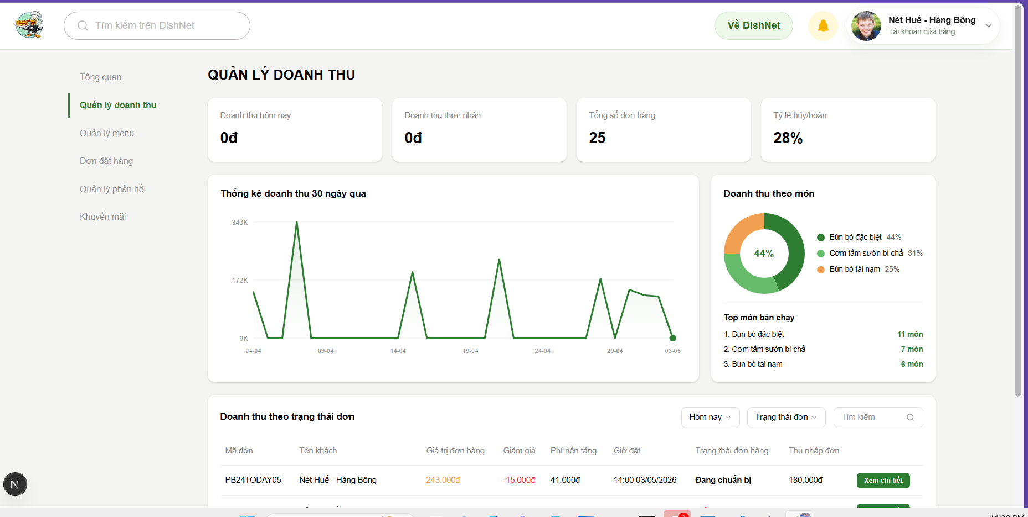
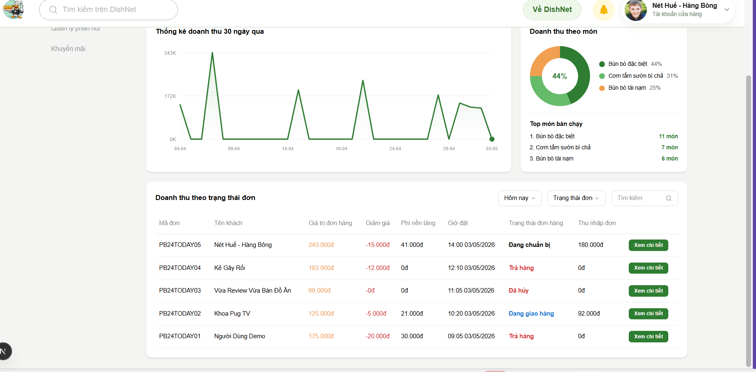

Test Case ID | Mô tả | Hành động | Điều kiện tiên quyết | Kết quả mong đợi | Kết quả thực tế | Kết quả |  | Kết quả |  | Chú thích
 |  |  |  |  |  | Vòng 1 |  | Vòng 2
 |  |  |  |  |  | Trạng thái | Ngày kiểm tra | Trạng thái | Ngày kiểm tra
GUI
TC_REV_01 | Kiểm tra menu “Quản lý doanh thu” | Click menu bên trái | Đã đăng nhập tài khoản cửa hàng | Menu được highlight, chuyển đúng trang | Khi click menu “Quản lý doanh thu”, menu được highlight và điều hướng đúng trang. | passed | 2026-04-12
TC_REV_02 | Kiểm tra card “Hôm nay” | Quan sát | Có dữ liệu | Hiển thị số tiền, format đúng (VNĐ) | Card “Hôm nay” hiển thị số tiền chính xác, đúng định dạng VND. | passed | 2026-04-12
TC_REV_03 | Kiểm tra card “Thực nhận” | Quan sát | Có dữ liệu | Hiển thị số tiền + % tăng/giảm | Card “Thực nhận” hiển thị đúng số tiền và % tăng/giảm. | passed | 2026-04-12
TC_REV_04 | Kiểm tra card “Tổng đơn hàng” | Quan sát | Có dữ liệu | Hiển thị số lượng đơn | Card “Tổng đơn hàng” hiển thị đúng số lượng đơn. | passed | 2026-04-12
TC_REV_05 | Kiểm tra card “Tỷ lệ hủy/hoàn” | Quan sát | Có dữ liệu | Hiển thị % đúng format | Card “Tỷ lệ hủy/hoàn” hiển thị đúng % và đúng format. | passed | 2026-04-12
TC_REV_06 | Kiểm tra icon refresh ở card | Click icon | Trang đang mở | Icon hiển thị, có thể click | Icon refresh hiển thị đúng, click hoạt động bình thường. | passed | 2026-04-12
TC_REV_07 | Kiểm tra biểu đồ “Doanh thu 30 ngày” | Quan sát | Có dữ liệu | Biểu đồ hiển thị đúng layout | Biểu đồ “Doanh thu 30 ngày” hiển thị đúng dữ liệu và layout. | passed | 2026-04-12
TC_REV_08 | Kiểm tra trục thời gian biểu đồ | Quan sát | Có dữ liệu | Hiển thị ngày/tháng rõ ràng | Trục thời gian hiển thị rõ ràng ngày/tháng đúng định dạng. | passed | 2026-04-12
TC_REV_09 | Kiểm tra biểu đồ “Doanh thu theo món” | Quan sát | Có dữ liệu | Biểu đồ tròn hiển thị đầy đủ | Biểu đồ “Doanh thu theo món” hiển thị đầy đủ dữ liệu. | passed | 2026-04-12
TC_REV_10 | Kiểm tra dropdown “Theo thời gian” | Click dropdown | Trang hiển thị | Hiển thị danh sách chọn | Dropdown “Theo thời gian” hiển thị đầy đủ danh sách chọn. | passed | 2026-04-12
TC_REV_11 | Kiểm tra dropdown “Trạng thái đơn” | Click dropdown | Trang hiển thị | Hiển thị danh sách trạng thái | Dropdown “Trạng thái đơn” hiển thị đúng danh sách trạng thái. | passed | 2026-04-12
TC_REV_12 | Kiểm tra ô tìm kiếm | Click input | Trang hiển thị | Có placeholder, nhập được | Ô tìm kiếm có placeholder, nhập dữ liệu bình thường. | passed | 2026-04-12
TC_REV_13 | Kiểm tra nút “Xem chi tiết” | Quan sát button | Có dữ liệu | Hiển thị rõ ràng, clickable | Nút “Xem chi tiết” hiển thị rõ, click được. | passed | 2026-04-12
TC_REV_14 | Kiểm tra phân trang | Click page | Có nhiều dữ liệu | Hiển thị số trang, click được | Phân trang hiển thị đúng số trang, chuyển trang hoạt động bình thường. | passed | 2026-04-12
TC_REV_15 | Kiểm tra layout tổng thể | Quan sát toàn trang | Trang load | UI không bị lệch | Layout tổng thể hiển thị đúng, UI không bị lệch. | passed | 2026-04-12
FUNCTION
TC_REV_16 | Xác nhận hiển thị đúng khi chủ cửa hàng đăng nhập hợp lệ và truy cập trang quản lý doanh thu | 1. Nhập tài khoản cửa hàng 2. Click đăng nhập 3. Truy cập trang doanh thu | Tài khoản hợp lệ | Hệ thống đăng nhập thành công và hiển thị trang quản lý doanh thu | Đăng nhập thành công và chuyển đúng đến trang quản lý doanh thu | passed | 2026-04-12
TC_REV_17 | Xác nhận hiển thị đúng khi truy cập trang quản lý doanh thu | 1. Truy cập menu doanh thu | Đã đăng nhập | Hiển thị đầy đủ dữ liệu doanh thu | Truy cập menu doanh thu hiển thị đầy đủ dữ liệu | passed | 2026-04-12
TC_REV_18 | Xác nhận hệ thống hiển thị đúng dữ liệu doanh thu hôm nay | 1. Truy cập trang quản lý doanh thu cửa hàng | Có dữ liệu | Hiển thị đúng tổng doanh thu hôm nay | Hệ thống hiển thị đúng tính toán tổng doanh thu hôm nay | passed | 2026-04-12
TC_REV_19 | Xác nhận hệ thống hiển thị đúng giá trị thực nhận doanh thu cửa hàng hôm nay | 1. Kiểm tra thực nhận | Có dữ liệu | Thực nhận = Tổng tiền đơn - giảm giá - phí | Giá trị thực nhận được tính đúng (tổng tiền - giảm giá - phí) | passed | 2026-04-12
TC_REV_20 | Xác nhận hệ thống hiển thị đúng tổng số đơn hàng của cửa hàng trong hôm nay | 1. Kiểm tra tổng đơn hàng | Có dữ liệu | Hiển thị chính xác tổng đơn hàng bán được của cửa hàng | Tổng số đơn hàng bán được cửa cửa hàng trong hôm nay hiển thị chính xác | passed | 2026-04-12
TC_REV_21 | Xác nhận hệ thống hiển thị đúng tỉ lệ hủy/hoàn của cửa hàng trong hôm nay | 1. Kiểm tra tỉ lệ hủy/hoàn | Có dữ liệu | Tính toán tỉ lệ = (đơn hủy + hoàn) / tổng đơn | Tỉ lệ hủy/hoàn hiển thị đúng theo dữ liệu | passed | 2026-04-12
TC_REV_22 | Xác nhận hiển thị đúng khi tính % thay đổi so với hôm qua | 1. Kiểm tra % thay đổi | Có dữ liệu | Hiển thị đúng % tăng/giảm | Hiển thị không đúng % tăng/giảm so với hôm qua, | failed | 2026-04-12 | passed | 2026-04-16
TC_REV_23 | Xác nhận hiển thị đúng % thay đổi khi dữ liệu hôm trước = 0 | 1. Kiểm tra doanh thu của hôm trước và hôm nay | Có dữ liệu | Hiển thị giá trị thay đổi là 100% | Không hiển thị đúng giá trị 100% khi dữ liệu hôm trước = 0 | failed | 2026-04-12 | passed | 2026-04-16
TC_REV_24 | Xác nhận hiển thị đúng khi giá trị hôm qua không có thay đổi so với hôm nay | 1. Kiểm tra doanh thu của hôm trước và hôm nay | Có dữ liệu | Hiển thị 0% khi không có sự thay đổi | Không hiển thị đúng 0% khi không có thay đổi doanh thu | failed | 2026-04-12 | passed | 2026-04-16
TC_REV_25 | Xác nhận hiển thị đúng khi không có dữ liệu doanh thu cửa hàng | 1. Truy cập trang quản lý doanh thu cửa hàng | Không có dữ liệu | Hiển thị 0 hoặc empty state | Khi không có dữ liệu, hiển thị 0 hoặc empty state đúng | passed | 2026-04-12
TC_REV_26 | Xác nhận hệ thống hiển thị đúng dữ liệu khi refresh lại trang | 1. Click refresh | Có dữ liệu mới | Load lại dữ liệu, cập nhật dữ liệu mới nhất từ hệ thống | Refresh cập nhật dữ liệu mới chính xác | passed | 2026-04-12
TC_REV_27 | Xác nhận hệ thống hiển thị đúng biểu đồ doanh thu của 30 ngày gần đây | 1. Truy cập trang quản lý doanh thu cửa hàng 2. Quan sát biểu đồ | Có dữ liệu | Hiển thị đúng dữ liệu theo từng ngày | Biểu đồ 30 ngày hiển thị đúng dữ liệu theo từng ngày | passed | 2026-04-12
TC_REV_28 | Xác nhận hệ thống hiển thị giá trị chính xác khi di chuột vào các điểm dữ liệu | 1. Truy cập trang quản lý doanh thu cửa hàng 2. Hover vào line biểu đồ | Có dữ liệu | Tooltip hiển thị đúng giá trị | Tooltip hiển thị đúng giá trị khi hover | passed | 2026-04-12
TC_REV_29 | Xác nhận trục X hiển thị đúng format ngày | 1. Quan sát trục X | N/A | Hiển thị 30 ngày gần nhất (dd/MM) | Trục X hiển thị đúng format ngày (dd/MM) | passed | 2026-04-12
TC_REV_30 | Xác nhận hiển thị đúng scale trục Y | 1. Quan sát trục Y | N/A | Giá trị max/min hợp lý, không bị dồn điểm | Trục Y hiển thị scale hợp lý, không bất thường | passed | 2026-04-12
TC_REV_31 | Xác nhận hiển thị đúng giá trị doanh thu trên biểu đồ | 1. Click refresh | Có dữ liệu | Cập nhật dữ liệu mới | Click refresh, biểu đồ cập nhật dữ liệu mới | passed | 2026-04-12
TC_REV_32 | Xác nhận biểu đồ hiển thị đúng khi tất cả giá trị = 0 | 1. Truy cập trang quản lý cửa hàng 2. Quan sát biểu đồ | Không có dữ liệu | Biểu đồ vẫn hiển thị | Khi tất cả giá trị = 0, biểu đồ không hiển thị đúng | failed | 2026-04-12 | passed | 2026-04-16
TC_REV_33 | Xác nhận biểu đồ doanh thu cửa hàng hiển thị đúng theo từng ngày | 1. Truy cập trang quản lý cửa hàng 2. Quan sát biểu đồ | Có dữ liệu | Hiển thị liên tiếp 30 ngày, không được bỏ qua bất cứ ngày nào | Biểu đồ hiển thị liên tục 30 ngày, không bị thiếu ngày | passed | 2026-04-12
TC_REV_34 | Xác nhận biểu đồ hiển thị đúng đơn bị hủy/hoàn không tính vào doanh thu | 1. Truy cập trang quản lý cửa hàng 2. Quan sát biểu đồ | Có dữ liệu | Doanh thu không bao gồm các đơn bị hủy/hoàn | Doanh thu cửa hàng không bao gồm đơn hủy/hoàn, hiển thị đúng | passed | 2026-04-12
TC_REV_35 | Xác nhận biểu đồ hiển thị đúng khi không có đơn trong ngày | 1. Quan sát biểu đồ | Có ngày không có data | Hiển thị giá trị = 0, không bị bỏ qua ngày trên biểu đồ | Hệ thống bỏ qua khi ngày có doanh thu =0 | failed | 2026-04-12 | passed | 2026-04-16
TC_REV_36 | Xác nhận biểu đồ hiển thị đúng khi cập nhật realtime | 1. Có đơn mới | Có data mới | Biểu đồ cập nhật đúng ngày khi có đơn mới | Biểu đồ cập nhật đúng realtime khi có đơn mới | passed | 2026-04-12
TC_REV_37 | Xác nhận biểu đồ hiển thị đúng timezone | 1. Quan sát biểu đồ | N/A | Không bị lệch sang ngày trước/sau | Timezone hiển thị đúng, không bị lệch ngày | passed | 2026-04-12
TC_REV_38 | Xác nhận hiển thị đúng dữ liệu doanh thu theo món trên biểu đồ tròn | 1. Truy cập trang quản lý doanh thu cửa hàng | Có dữ liệu | Biểu đồ hiển thị đúng % từng món, Có legend (tên món + %) | Biểu đồ tròn hiển thị sai % doanh thu theo món | failed | 2026-04-12 | passed | 2026-04-16
TC_REV_39 | Xác nhận tỉ lệ doanh thu theo món hiển thị theo thứ tự giảm dần trên biểu đồ tròn | 1. Truy cập trang quản lý doanh thu cửa hàng 2. Quan sát biểu đồ | Có dữ liệu | sắp xếp theo thứ tự giảm dần, món có doanh thu cao hiển thị nổi bật hơn | Biểu đồ tròn sắp xếp đúng theo doanh thu giảm dần | passed | 2026-04-12
TC_REV_40 | Xác nhận biểu đồ hiển thị đúng khi gom nhóm "Món khác" | 1. Truy cập trang quản lý doanh thu cửa hàng 2. Quan sát biểu đồ | Có nhiều món | Các món nhỏ có doanh thu thấp được gom thành “Món khác” | Các món doanh thu thấp được gom vào “Món khác” đúng | passed | 2026-04-12
TC_REV_41 | Xác nhận biểu đồ tròn hiển thị đúng khi % doanh thu | 1. Truy cập trang quản lý doanh thu cửa hàng 2. Quan sát biểu đồ | Có dữ liệu | Hiển thị % đúng theo dữ liệu | Biểu đồ tròn hiển thị % đúng theo dữ liệu | passed | 2026-04-12
TC_REV_42 | Xác nhận biểu đồ tròn hiển thị đúng khi không có dữ liệu doanh thu món | 1. Truy cập trang quản lý doanh thu cửa hàng 2. Quan sát biểu đồ | Không có dữ liệu | Hiển thị 0 hoặc empty state | Khi không có dữ liệu, hiển thị 0 hoặc empty state đúng | passed | 2026-04-12
TC_REV_43 | Xác nhận biểu đồ tròn hiển thị đúng khi refresh biểu đồ | 1. Click refresh | Có dữ liệu | Load lại dữ liệu, cập nhật dữ liệu mới nhất từ hệ thống | Refresh biểu đồ tròn cập nhật dữ liệu mới | passed | 2026-04-12
TC_REV_44 | Xác nhận biểu đồ tròn hiển thị đúng khi tính tổng doanh thu theo món | 1. Truy cập trang quản lý doanh thu cửa hàng 2. Quan sát biểu đồ | Có dữ liệu | Biểu đồ tính toán đúng tổn doanh thu theo món của cửa hàng | Tổng doanh thu theo món được tính đúng | passed | 2026-04-12
TC_REV_45 | Xác nhận biểu đồ tròn hiển thị đúng khi format % dữ liệu | 1. Truy cập trang quản lý doanh thu cửa hàng 2. Quan sát biểu đồ | Có dữ liệu | Hiển thị đúng format (2 chữ số thập phân) | Format % hiển thị đúng (2 chữ số thập phân) | passed | 2026-04-12
TC_REV_46 | Xác nhận hệ thống hiển thị đúng khi chủ của hàng chọn lọc theo thời gian | 1. Chọn filter theo thời gian | Có dữ liệu | Hiển thị đúng thời gian đã lọc | Hệ thống trả về kết quả đơn hàng chính xác theo đúng khoảng thời gian đã chọn lọc | passed | 2026-04-12
TC_REV_47 | Xác nhận hệ thống hiển thị đúng khi chủ của hàng chọn lọc theo trạng thái | 1. Chọn trạng thái | Có dữ liệu | Hiển thị đúng trạng thái đã lọc | Hệ thống hiển thị đúng các đơn hàng có trạng thái khớp với tiêu chí đã lọc | passed | 2026-04-12
TC_REV_48 | Xác nhận hệ thống hiển thị đúng khi không có dữ liệu | 1. Lọc dữ liệu rỗng | N/A | Hiển thị danh sách rỗng | Khi lọc với các tiêu chí không có dữ liệu thỏa mãn, hệ thống hiển thị danh sách rỗng | passed | 2026-04-12
TC_REV_49 | Xác nhận hệ thống hiển thị đúng kết quả khi tìm theo mã đơn | 1. Nhập mã 2. Enter | Có dữ liệu | Hiển thị mã đúng đơn cần tìm | Hệ thống tìm thấy và hiển thị đúng mã đơn hàng cần tìm sau khi nhập mã và Enter | passed | 2026-04-12
TC_REV_50 | Xác nhận hệ thống hiển thị đúng kết quả khi tìm theo tên khách hàng | 1. Nhập tên 2. Enter | Có dữ liệu | Hiển thị đúng tên khách hàng cần tìm | Hệ thống hiển thị chính xác các đơn hàng ứng với tên khách hàng cần tìm | passed | 2026-04-12
TC_REV_51 | Xác nhận hiển thị đúng khi admin tìm kiếm báo cáo với từ khóa không tồn tại | 1. Nhập từ khóa không tồn tại 2. Enter | N/A | Hiển thị danh sách rỗng | Khi tìm với từ khóa không có trong hệ thống, danh sách hiển thị rỗng, không bị lỗi | passed | 2026-04-12
TC_REV_52 | Xác nhận hiển thị đúng khi admin nhập ký tự đặc biệt vào ô tìm kiếm | 1. Nhập ký tự đặc biệt 2. Enter | N/A | Không crash, hiển thị kết quả hợp lệ hoặc rỗng | Hệ thống không bị crash, hiển thị kết quả hợp lệ hoặc danh sách rỗng tùy theo dữ liệu | passed | 2026-04-12
TC_REV_53 | Xác nhận hệ thống trim dữ liệu khi nhập khoảng trắng đầu/cuối vào ô tìm kiếm | 1. Nhập từ khóa có khoảng trắng 2. Enter | N/A | Hệ thống loại bỏ khoảng trắng và trả kết quả đúng | Hệ thống tự động loại bỏ khoảng trắng đầu/cuối và trả về kết quả tìm kiếm chính xác | passed | 2026-04-12
TC_REV_54 | Xác nhận hiển thị đúng khi chỉ nhập khoảng trắng vào ô tìm kiếm | 1. Nhập khoảng trắng 2. Enter | N/A | Hệ thống hiển thị danh sách kết quả =0 | Nhập chỉ khoảng trắng, hệ thống hiển thị danh sách kết quả rỗng | passed | 2026-04-12
TC_REV_55 | Xác nhận hiển thị đúng khi admin xóa từ khóa tìm kiếm | 1. Nhập từ khóa 2. Xóa nội dung | N/A | Hiển thị danh sách ban đầu | Xóa từ khóa tìm kiếm, hệ thống hiển thị lại danh sách ban đầu | passed | 2026-04-12
TC_REV_56 | Xác nhận hệ thống chỉ xử lý 1 lần khi nhấn Enter liên tục | 1. Nhập từ khóa 2. Nhấn Enter nhiều lần | N/A | Chỉ xử lý 1 request đầu tiên | Nhấn Enter nhiều lần, hệ thống chỉ xử lý request đầu tiên | passed | 2026-04-12
TC_REV_57 | Xác nhận hiển thị đúng khi copy-paste từ khóa | 1. Paste từ khóa 2. Enter | N/A | Hệ thống nhận input và trả kết quả đúng | Copy-paste từ khóa vào ô tìm kiếm, hệ thống nhận input và trả kết quả đúng | passed | 2026-04-12
TC_REV_58 | Xác nhận hệ thống hiển thị đúng danh sách doanh thu theo trạng thái đơn hàng | 1. Truy cập trang quản lý doanh thu cửa hàng | Có dữ liệu | hiển thị danh sách bao gồm: Mã đơn, tên khách, giá trị đơn, giảm giá, phí, giờ đặt, trạng thái, thu nhập | Hệ thống hiển thị đúng danh sách doanh thu theo trạng thái đơn hàng, đầy đủ các trường thông tin (mã đơn, tên khách, giá trị đơn, giảm giá, phí, giá đặt, trạng thái, thu nhập) | passed | 2026-04-12
TC_REV_59 | Xác nhận hệ thống hiển thị đúng khi không có đơn hàng nào | 1. Truy cập trang quản lý doanh thu cửa hàng | Không có dữ liệu | Hiển thị rỗng | Khi không có dữ liệu, hệ thống hiển thị danh sách rỗng đúng | passed | 2026-04-12
TC_REV_60 | Xác nhận hệ thống hiển thị đúng thu nhập đơn hoàn thành | 1. Truy cập trang quản lý doanh thu cửa hàng 2. Quan sát danh sách doanh thu | Có dữ liệu | Hiển thị đúng thu nhập của đơn hàng đã hoàn thành | Hệ thống hiển thị chính xác thu nhập của các đơn hàng đã hoàn thành | passed | 2026-04-12
TC_REV_61 | Xác nhận hệ thống hiển thị đúng khi đơn hủy/trả hàng | 1. Truy cập trang quản lý doanh thu cửa hàng 2. Quan sát danh sách doanh thu | Có dữ liệu | Đơn hàng bị hủy/hoàn có thu nhập = 0 | Các đơn hàng bị hủy/hoàn được hiển thị với thu nhập =0 chính xác | passed | 2026-04-12
TC_REV_62 | Xác nhận hệ thống hiển thị đúng thu nhập đơn đang giao | 1. Truy cập trang quản lý doanh thu cửa hàng 2. Quan sát danh sách doanh thu | Có dữ liệu | Hiển thị tạm tính chính xác của đơn hàng đang giao | Hệ thống hiển thị đúng thu nhập tạm tính của các đơn hàng đang giao | passed | 2026-04-12
TC_REV_63 | Xác nhận hệ thống hiển thị đúng timeline đơn hàng | 1. Truy cập trang quản lý doanh thu cửa hàng 2. Quan sát timeline đơn hàng | Có dữ liệu | Hiển thị đúng các trạng thái | Timeline đơn hàng hiển thị đầy đủ và đúng các trạng thái theo từng bước | passed | 2026-04-12
TC_REV_64 | Xác nhận hiển thị đúng trang khi click "xem chi tiết" | 1. Click "Xem chi tiết" | Có dữ liệu | Hệ thống điều hướng đúng đến trang chi đơn hàng | Khi click “Xem chi tiết”, hệ thống điều hướng đúng đến trang chi tiết đơn hàng | passed | 2026-04-12
TC_REV_65 | Xác nhận hệ thống xử lý đúng khi click liên tục | 1. Click nhiều lần | N/A | Không crash, xử lý đúng request | Khi click liên tục nhiều lần, hệ thống vẫn hoạt động ổn định, không bị crash | passed | 2026-04-12
TC_REV_66 | Xác nhận hệ thống hiển thị đúng dữ liệu khi chuyển trang | 1. Click page | Có nhiều dữ liệu | Hệ thống chuyển sang trang tiếp theo và hiển thị đúng danh sách dữ liệu tương ứng | Hệ thống chuyển sang trang tiếp theo và hiển thị đúng danh sách dữ liệu tương ứng | passed | 2026-04-12
TC_REV_67 | Xác nhận hệ thống đúng khi highlight trang hiện tại | 1. Quan sát pagination | N/A | Tại thanh phân trang, số trang người dùng đang đứng được highlight rõ ràng | Tại thanh phân trang, số trang người dùng đang đứng được highlight rõ ràng | passed | 2026-04-12
TC_REV_68 | Xác nhận hệ thống vô hiệu hóa nút Previous khi người dùng đang ở trang đầu tiên | 1. Ở trang 1 2. Click previous | Trang 1 | Nút "Previous" bị vô hiệu hóa (không cho phép click) khi người dùng đang ở trang 1 | Nút "Previous" bị vô hiệu hóa (không cho phép click) khi người dùng đang ở trang đầu | passed | 2026-04-12
TC_REV_69 | Xác nhận hệ thống vô hiệu hóa nút Next khi người dùng đang ở trang cuối cùng | 1. Ở trang cuối 2. Click next | Trang cuối | Nút "Next" bị vô hiệu hóa (không cho phép click) khi người dùng đang ở trang cuối cùng | Nút "Next" bị vô hiệu hóa (không cho phép click) khi người dùng đang ở trang cuối cùng | passed | 2026-04-12

Quản lý menu cửa hàng
Project Name | XÂY DỰNG HỆ THỐNG DISHNET - NỀN TẢNG MẠNG XÃ HỘI KINH DOANH ẨM THỰC
Module Code | Quản lý menu cửa hàng
Người kiểm tra | Lê Văn Cường
 | Hoàn thành | Lỗi | Chưa kiểm tra | Bị chăn | Tổng số trường hợp thử nghiệm
Round 1 | 86 | 5 | 0 | 0 | 91
Round 2 | 5 | 0 | 0 | 0 | 91
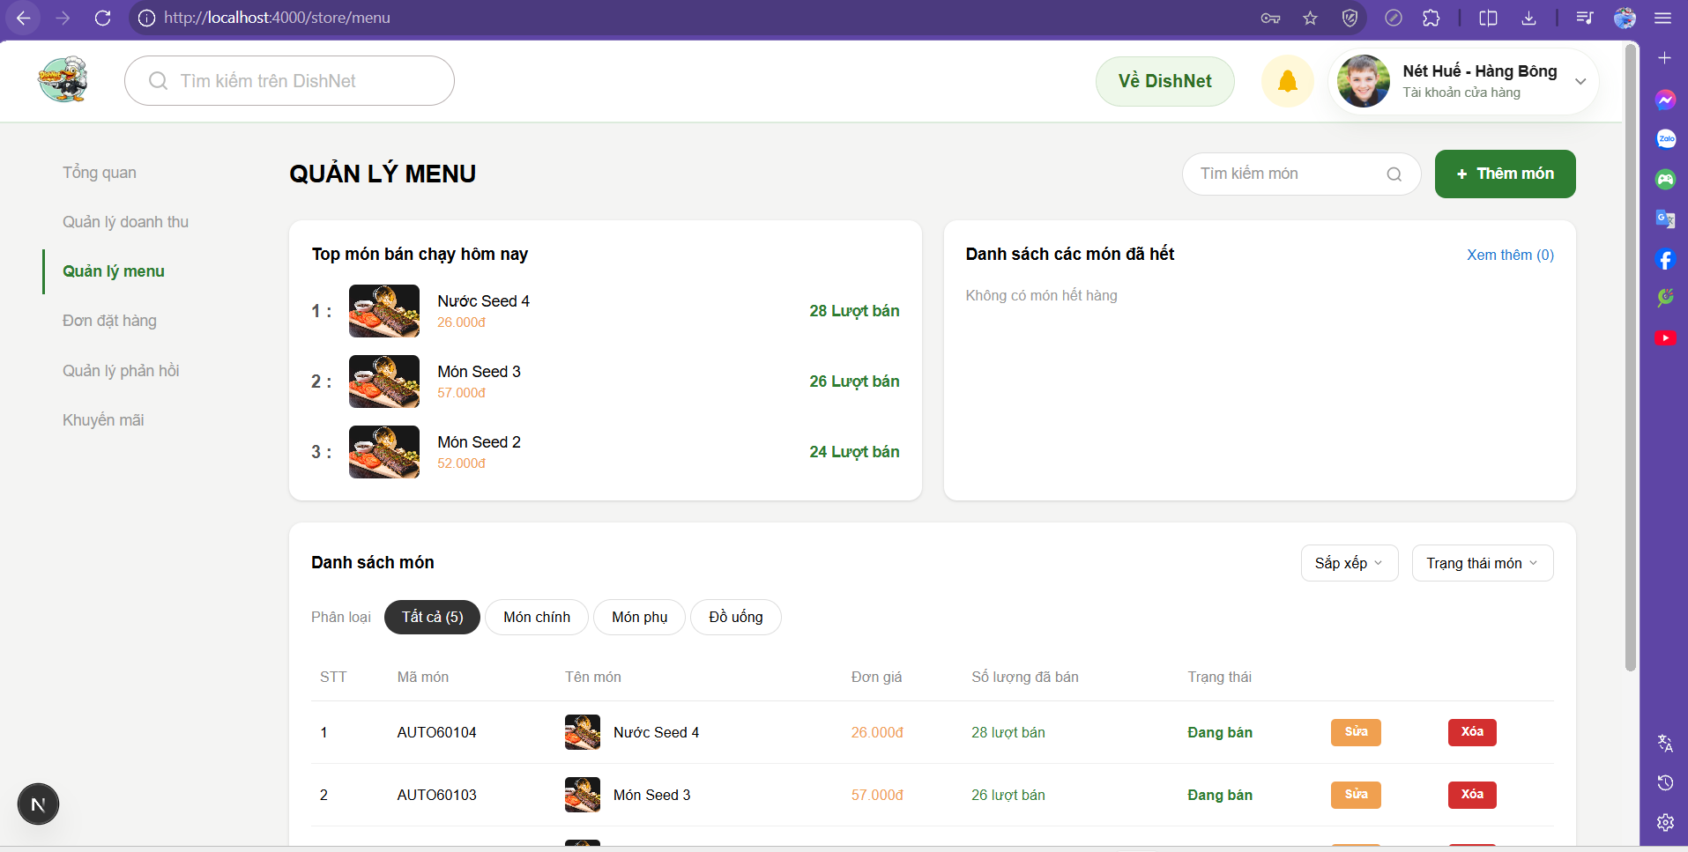
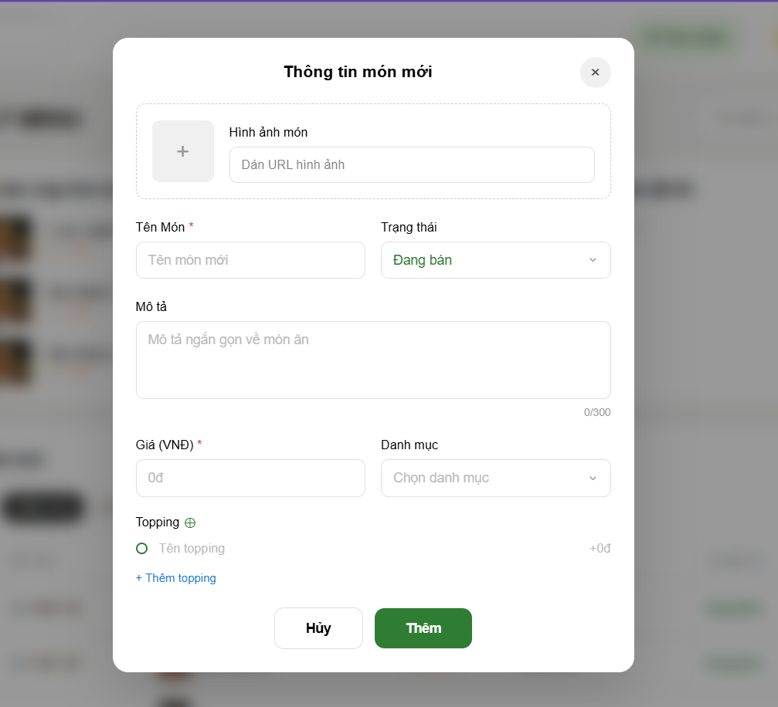

Test Case ID | Mô tả | Hành động | Điều kiện tiên quyết | Kết quả mong đợi | Kết quả thực tế | Kết quả |  | Kết quả |  | Chú thích
 |  |  |  |  |  | Vòng 1 |  | Vòng 2
 |  |  |  |  |  | Trạng thái | Ngày kiểm tra | Trạng thái | Ngày kiểm tra
GUI
TC_MN_01 | Kiểm tra hiển thị tiêu đề trang "QUẢN LÝ MENU" | 1. Truy cập vào trang Quản lý menu 2. Quan sát phần đầu của nội dung trang | N/A | Hệ thống hiển thị dòng chữ "QUẢN LÝ MENU" in hoa, đậm, đúng vị trí bên trái màn hình. | Tiêu đề "QUẢN LÝ MENU" hiển thị rõ ràng, font chữ đồng bộ với hệ thống, không bị lỗi font hay đè chữ. | passed | 2026-04-13
TC_MN_02 | Kiểm tra hiển thị khung tìm kiếm món | 1. Quan sát phía trên bên phải, cạnh nút Thêm món 2. Nhìn vào placeholder trong ô nhập | N/A | Hệ thống hiển thị ô nhập liệu kèm icon kính lúp và placeholder "Tìm kiếm món". | Ô tìm kiếm hiển thị đúng vị trí, placeholder hiển thị mờ đúng thiết kế, icon kính lúp căn lề phải trong ô. | passed | 2026-04-13
TC_MN_03 | Kiểm tra hiển thị nút "+ Thêm món" | 1. Quan sát góc trên bên phải màn hình | N/A | Hệ thống hiển thị nút màu xanh lá, có icon "+" và chữ "Thêm món" rõ ràng. | Nút xanh lá nổi bật, chữ trắng dễ đọc, bo góc đúng chuẩn giao diện DishNet. | passed | 2026-04-13
TC_MN_04 | Kiểm tra hiển thị Card "Top món bán chạy hôm nay" | 1. Quan sát bố cục khung bên trái | N/A | Hệ thống hiển thị khung bao gồm tiêu đề, danh sách xếp hạng 1, 2, 3 kèm ảnh và thông tin món. | Khung Card hiển thị trực quan, các dòng thông tin (Tên, Giá, Lượt bán) được căn chỉnh thẳng hàng, dễ nhìn. | passed | 2026-04-13
TC_MN_05 | Kiểm tra hiển thị Card "Danh sách các món đã hết" | 1. Quan sát bố cục khung bên phải | N/A | Hệ thống hiển thị khung có tiêu đề và dòng chữ "Xem thêm (0)" ở góc phải. | Khung hiển thị đúng bố cục đối xứng với Card Top món, nội dung bên trong thông báo tình trạng món đã hết rõ ràng. | passed | 2026-04-13
TC_MN_06 | Kiểm tra hiển thị các tab phân loại món | 1. Quan sát thanh phân loại phía trên bảng danh sách | N/A | Hệ thống hiển thị các nút: Tất cả, Món chính, Món phụ, Đồ uống. | Các tab phân loại hiển thị đúng thứ tự, tab "Tất cả" đang được chọn có màu nền tối để phân biệt. | passed | 2026-04-13
TC_MN_07 | Kiểm tra hiển thị bảng danh sách món (Data Grid) | 1. Quan sát các cột và hàng trong bảng | N/A | Hệ thống hiển thị đủ 7 cột: STT, Mã món, Tên món, Đơn giá, Số lượng đã bán, Trạng thái, Thao tác. | Cấu trúc bảng ngay ngắn, tên các cột hiển thị đậm, dữ liệu trong các hàng nằm đúng cột tương ứng. | passed | 2026-04-13
TC_MN_08 | Kiểm tra hiển thị các nút chức năng Sửa/Xóa | 1. Quan sát cột "Thao tác" trong bảng danh sách | N/A | Hệ thống hiển thị nút "Sửa" màu cam và nút "Xóa" màu đỏ cho từng dòng. | Các nút thao tác hiển thị rõ ràng, màu sắc phân biệt tốt, kích thước nút vừa phải dễ tương tác. | passed | 2026-04-13
TC_MN_09 | Kiểm tra hiển thị trạng thái "Đang bán" | 1. Quan sát cột "Trạng thái" của các món ăn | N/A | Hệ thống hiển thị chữ "Đang bán" màu xanh lá cây đậm. | Trạng thái hiển thị đúng màu sắc chỉ định, giúp người dùng dễ dàng nhận diện nhanh tình trạng món. | passed | 2026-04-13
FUNCTION
TC_MN_10 | Xác nhận Admin truy cập trang Quản lý menu thành công khi đăng nhập đúng | 1. Truy cập hệ thống 2. Quan sát sidebar 3. Click chọn Quản lý menu | Tài khoản Admin hợp lệ | Hệ thống phải chuyển hướng người dùng vào giao diện Quản lý menu. | Truy cập đúng trang, không giật lag. | passed | 2026-04-13
TC_MN_11 | Xác nhận hệ thống lấy danh sách món từ database thành công khi load trang | 1. Tải trang Quản lý menu 2. Quan sát danh sách | Database có dữ liệu món ăn | Hệ thống phải hiển thị đầy đủ danh sách món ăn từ cơ sở dữ liệu. | Danh sách hiện đầy đủ như database. | passed | 2026-04-13
TC_MN_12 | Xác nhận hệ thống lấy dữ liệu Top món bán chạy thành công khi tải trang | 1. Truy cập trang 2. Quan sát CARD Top món bán chạy | N/A | Hệ thống hiển thị đúng thông tin các món có lượt bán cao nhất. | Hiển thị đúng 3 món bán chạy nhất. | passed | 2026-04-13
TC_MN_13 | Xác nhận hệ thống lấy danh sách món hết hàng thành công khi tải trang | 1. Truy cập trang 2. Quan sát CARD Danh sách các món đã hết | N/A | Hệ thống hiển thị đúng danh sách các món có số lượng bằng 0. | Hiện đúng các món có tồn kho bằng 0. | passed | 2026-04-13
TC_MN_14 | Xác nhận trả về danh sách rỗng khi hệ thống không có dữ liệu | 1. Xóa dữ liệu database 2. Quan sát bảng danh sách | Database trống | Hệ thống hiển thị thông báo hoặc bảng trống không có dữ liệu. | Bảng trống, hiện thông báo không có món. | passed | 2026-04-13
BOX SEARCH
TC_MN_15 | Xác nhận trả về danh sách đúng khi nhập tên món vào Box tìm kiếm | 1. Click ô tìm kiếm 2. Nhập tên món hợp lệ | N/A | Hệ thống hiển thị đúng danh sách món ăn khớp với tên đã nhập. | Hiển thị đúng kết quả tìm kiếm. | passed | 2026-04-13
TC_MN_16 | Xác nhận thực hiện tìm kiếm khi nhấn phím Enter | 1. Nhập từ khóa 2. Nhấn phím Enter | N/A | Hệ thống phải thực hiện lọc dữ liệu ngay sau khi nhấn phím. | Tìm kiếm phản hồi ngay khi nhấn phím. | passed | 2026-04-13
TC_MN_17 | Xác nhận tìm kiếm không phân biệt hoa thường khi nhập từ khóa | 1. Nhập từ khóa bằng chữ thường 2. Nhấn Enter | N/A | Hệ thống phải hiển thị kết quả bao gồm cả chữ hoa và chữ thường. | Kết quả trả về đúng món cần tìm. | passed | 2026-04-13
TC_MN_18 | Xác nhận tìm kiếm gần đúng theo tên món khi nhập từ khóa | 1. Nhập một phần tên món 2. Nhấn Enter | N/A | Hệ thống hiển thị các món có tên chứa chuỗi ký tự đã nhập. | Hiển thị các kết quả gợi ý gần đúng. | passed | 2026-04-13
TC_MN_19 | Xác nhận trả về rỗng khi tìm món không tồn tại trong hệ thống | 1. Nhập tên món không tồn tại 2. Nhấn Enter | N/A | Hệ thống hiển thị thông báo không tìm thấy kết quả. | Hiển thị thông báo không tìm thấy món. | passed | 2026-04-13
TC_MN_20 | Xác nhận không filter dữ liệu khi nhập khoảng trắng vào ô tìm kiếm | 1. Nhập các khoảng trắng 2. Nhấn Enter | N/A | Hệ thống không thực hiện lọc hoặc hiển thị toàn bộ danh sách. | Danh sách giữ nguyên hoặc hiện toàn bộ. | passed | 2026-04-13
TC_MN_21 | Xác nhận hệ thống không lỗi khi nhập ký tự đặc biệt vào ô tìm kiếm | 1. Nhập ký tự đặc biệt (@, #) 2. Nhấn Enter | N/A | Hệ thống phải xử lý an toàn và không phát sinh lỗi mã nguồn. | Xử lý chuỗi ký tự lạ bình thường. | passed | 2026-04-13
TC_MN_22 | Xác nhận không crash khi nhấn Enter nhiều lần tại ô tìm kiếm | 1. Nhập từ khóa 2. Nhấn phím Enter liên tục | N/A | Hệ thống phải xử lý ổn định các yêu cầu dồn dập. | Xử lý các request dồn dập ổn định. | passed | 2026-04-13
TC_MN_23 | Xác nhận tìm kiếm đúng khi sử dụng thao tác Copy paste từ khóa | 1. Copy từ khóa 2. Paste vào ô tìm kiếm | N/A | Hệ thống phải nhận diện dữ liệu paste và thực hiện tìm kiếm. | Thực thi tìm kiếm chính xác. | passed | 2026-04-13
TC_MN_24 | Xác nhận trả về danh sách rỗng khi API lỗi trong quá trình tìm kiếm | 1. Ngắt kết nối API 2. Thực hiện tìm kiếm | N/A | Hệ thống hiển thị bảng trống thay vì dữ liệu cũ hoặc lỗi. | Không hiện dữ liệu rác khi API lỗi. | passed | 2026-04-13
CARD TOP BÁN CHẠY
TC_MN_25 | Xác nhận lấy danh sách món bán chạy trong ngày hiện tại cho CARD Top món | 1. Truy cập trang 2. Quan sát CARD Top món | Có đơn hàng thành công | Hệ thống phải lọc đúng các món có phát sinh lượt bán trong ngày. | Dữ liệu đúng theo mốc thời gian thực. | passed | 2026-04-13
TC_MN_26 | Xác nhận hệ thống sắp xếp món theo số lượng bán giảm dần tại CARD Top món | 1. Quan sát thứ tự món trên CARD | N/A | Món bán nhiều nhất phải nằm ở vị trí đầu tiên. | Thứ tự 1, 2, 3 đúng lượt bán giảm dần. | passed | 2026-04-13
TC_MN_27 | Xác nhận hiển thị 3 món có số lượng bán cao nhất | 1. Đếm số lượng món hiển thị | Có > 3 món bán | Hệ thống chỉ được hiển thị đúng 3 món có lượt bán dẫn đầu. | Hiển thị đúng 3 món cao nhất. | passed | 2026-04-13
TC_MN_28 | Xác nhận hiển thị theo số lượng thực tế nếu số lượng món < 3 | 1. Quan sát CARD Top món | < 3 món có lượt bán | Hệ thống hiển thị đúng số lượng món thực tế đang có. | Không hiện dòng trống, hiện đúng 2 món. | passed | 2026-04-13
TC_MN_29 | Xác nhận trả về danh sách rỗng nếu không có đơn hàng nào trong ngày | 1. Quan sát CARD Top món | Chưa có đơn hàng | Hệ thống hiển thị thông báo chưa có dữ liệu bán hàng. | CARD hiện thông báo chưa có dữ liệu. | passed | 2026-04-13
TC_MN_30 | Xác nhận chỉ tính các đơn hàng có trạng thái hoàn thành vào lượt bán | 1. Tạo đơn "Đang xử lý" 2. Quan sát số lượt bán | N/A | Hệ thống không được cộng lượt bán từ các đơn chưa hoàn thành. | Số lượt bán bị sai do cộng cả đơn "Đang xử lý". | failed | 2026-04-13 | passed | 17/04/2026
TC_MN_31 | Xác nhận không tính đơn bị hủy hoặc đang xử lý vào Top món | 1. Hủy đơn hàng 2. Kiểm tra lại lượt bán | N/A | Hệ thống không thay đổi số lượng lượt bán của món đó. | Lượt bán vẫn tăng dù đơn hàng đã bị hủy. | failed | 2026-04-13 | passed | 17/04/2026
TC_MN_32 | Xác nhận hệ thống xử lý lỗi không crash khi API trả dữ liệu sai cho Top món | 1. Giả lập lỗi API 2. Tải lại trang | N/A | Hệ thống phải giữ vững giao diện và hiển thị CARD trống. | Trang vẫn load, dữ liệu Top hiện rỗng. | passed | 2026-04-13
TC_MN_33 | Xác nhận Database tính tổng số lượng bán theo từng món trong ngày | 1. Cộng tổng lượt bán 2. So sánh với CARD | N/A | Hệ thống phải tính toán chính xác tổng số lượt bán ra. | Số lượt bán cộng dồn chính xác. | passed | 2026-04-13
TC_MN_34 | Xác nhận lấy danh sách món có số lượng tồn = 0 cho CARD món hết | 1. Quan sát tồn kho database 2. Quan sát CARD món đã hết | Có món hết hàng | Hệ thống phải hiển thị đúng các món có số lượng bằng 0. | Lấy dữ liệu khớp với database. | passed | 2026-04-13
TC_MN_35 | Xác nhận trả về danh sách rỗng nếu không có món nào hết hàng | 1. Quan sát CARD món đã hết | Tất cả món còn tồn | Hệ thống hiển thị thông báo không có món nào hết hàng. | Hiện thông báo đúng như giao diện. | passed | 2026-04-13
TC_MN_36 | Xác nhận cập nhật danh sách món hết hàng khi số lượng thay đổi | 1. Chỉnh tồn kho về 0 2. Quan sát CARD | N/A | Hệ thống phải cập nhật món vừa hết hàng ngay lập tức. | CARD không tự cập nhật, phải F5 mới hiện. | failed | 2026-04-13 | passed | 17/04/2026
TC_MN_37 | Xác nhận dữ liệu hiển thị trên CARD khớp hoàn toàn với database | 1. Đối chiếu CARD với database | N/A | Hệ thống phải hiển thị chính xác tên và mã món. | Khớp hoàn toàn tên và mã món. | passed | 2026-04-13
...

Quản lý đơn hàng của cửa hàng
Project Name | XÂY DỰNG HỆ THỐNG DISHNET - NỀN TẢNG MẠNG XÃ HỘI KINH DOANH ẨM THỰC
Module Code | Quản lý đơn hàng của cửa hàng
Người kiểm tra | Phạm Đình Vân Ly
 | Hoàn thành | Lỗi | Chưa kiểm tra | Bị chăn | Tổng số trường hợp thử nghiệm
Round 1 | 82 | 0 | 0 | 0 | 82
Round 2 | 0 | 0 | 0 | 0 | 82

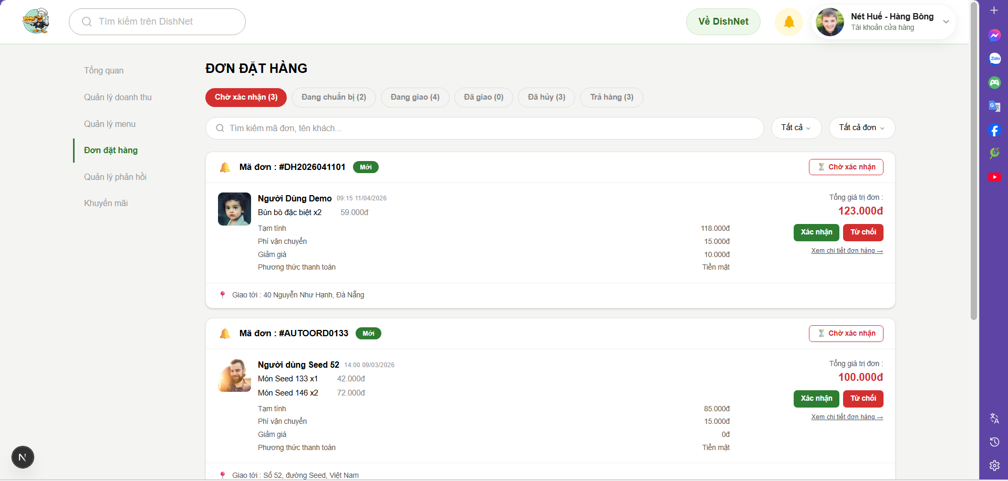
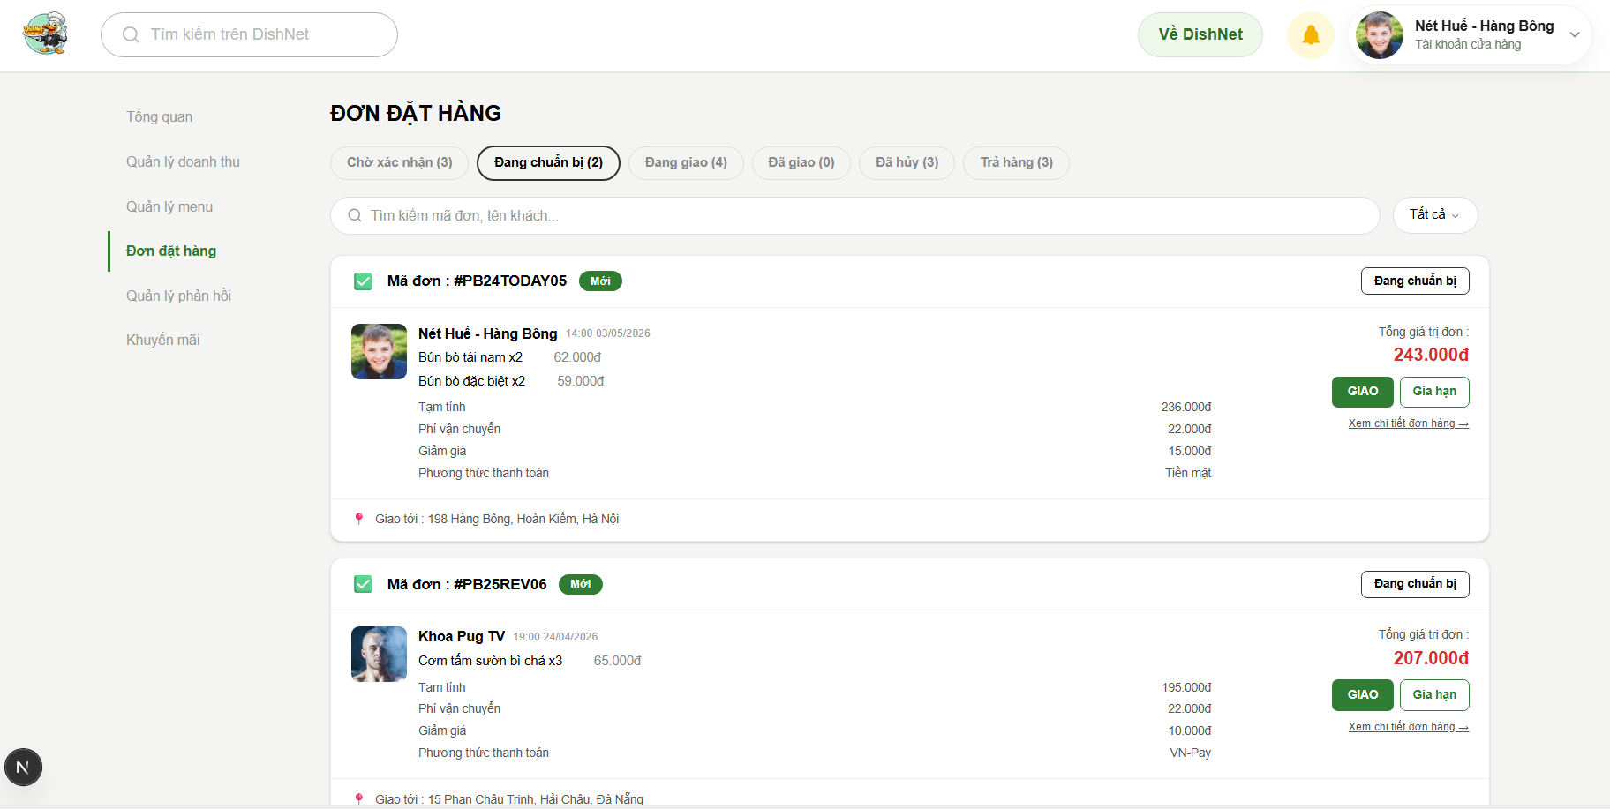

Test Case ID | Mô tả | Hành động | Điều kiện tiên quyết | Kết quả mong đợi | Kết quả thực tế | Kết quả |  | Kết quả |  | Chú thích
 |  |  |  |  |  | Vòng 1 |  | Vòng 2
 |  |  |  |  |  | Trạng thái | Ngày kiểm tra | Trạng thái | Ngày kiểm tra
GUI
TC_ORD_01 | Kiểm tra hiển thị thanh điều hướng trạng thái đơn hàng | 1. Truy cập màn hình Đơn đặt hàng 2. Quan sát các nút trạng thái | N/A | Hiển thị đủ 7 tab: Chờ xác nhận, Đang chuẩn bị, Đang giao, Đã giao, Đã hủy, Trả hàng, Tất cả đơn. | Các tab trạng thái hiển thị đầy đủ, rõ ràng. | passed | 13/04/2026
TC_ORD_02 | Kiểm tra hiệu ứng highlight khi chọn Tab trạng thái | 1. Click lần lượt vào từng tab (VD: Đang chuẩn bị) | N/A | Tab được chọn phải đổi màu nền (đỏ hoặc đen) và có bo góc để phân biệt với tab khác. | Tab đang chọn nổi bật hơn các tab còn lại. | passed | 13/04/2026
TC_ORD_03 | Kiểm tra hiển thị số lượng đơn hàng trên nhãn Tab | 1. Quan sát con số trong ngoặc đơn trên mỗi tab | Hệ thống có dữ liệu đơn hàng. | Số lượng hiển thị (VD: Chờ xác nhận (3)) phải khớp với số lượng đơn thực tế bên dưới. | Con số hiển thị đúng số lượng đơn tương ứng. | passed | 13/04/2026
...

Quản lý khuyến mãi cửa hàng
Project Name | XÂY DỰNG HỆ THỐNG DISHNET - NỀN TẢNG MẠNG XÃ HỘI KINH DOANH ẨM THỰC
Module Code | Quản lý khuyến mãi cửa hàng
Người kiểm tra | Trần Thị Mai Yên
 | Hoàn thành | Lỗi | Chưa kiểm tra | Bị chăn | Tổng số trường hợp thử nghiệm
Round 1 | 65 | 0 | 0 | 0 | 65
Round 2 | 0 | 0 | 0 | 0 | 65
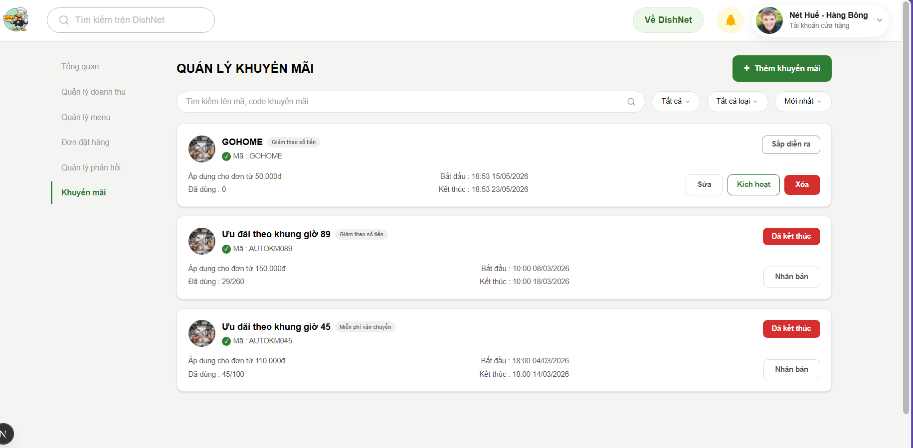
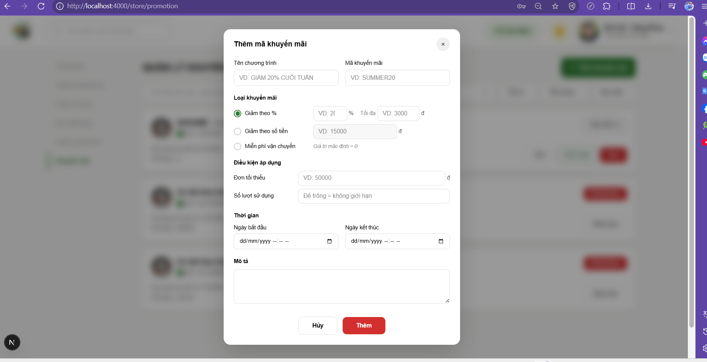

Test Case ID | Mô tả | Hành động | Điều kiện tiên quyết | Kết quả mong đợi | Kết quả thực tế | Kết quả |  | Kết quả |  | Chú thích
 |  |  |  |  |  | Vòng 1 |  | Vòng 2
 |  |  |  |  |  | Trạng thái | Ngày kiểm tra | Trạng thái | Ngày kiểm tra
GUI
TC_PROM_01 | Kiểm tra hiển thị tiêu đề và nút Thêm khuyến mãi | 1. Truy cập màn hình Khuyến mãi 2. Quan sát tiêu đề trang và nút chức năng góc trên bên phải | N/A | Hệ thống hiển thị đúng tiêu đề "QUẢN LÝ KHUYẾN MÃI" in đậm và nút "+ Thêm khuyến mãi" màu xanh lá. | Tiêu đề và nút hiển thị đúng màu sắc và font chữ theo thiết kế. | passed | 13/04/2026
TC_PROM_02 | Kiểm tra placeholder của ô tìm kiếm chương trình | 1. Quan sát ô nhập liệu tìm kiếm ở giữa trang | N/A | Hệ thống hiển thị placeholder: "Tìm kiếm tên mã, code khuyến mãi" kèm icon kính lúp. | Placeholder hiển thị rõ ràng, giúp người dùng nhận diện chức năng. | passed | 13/04/2026
...

Tìm kiếm
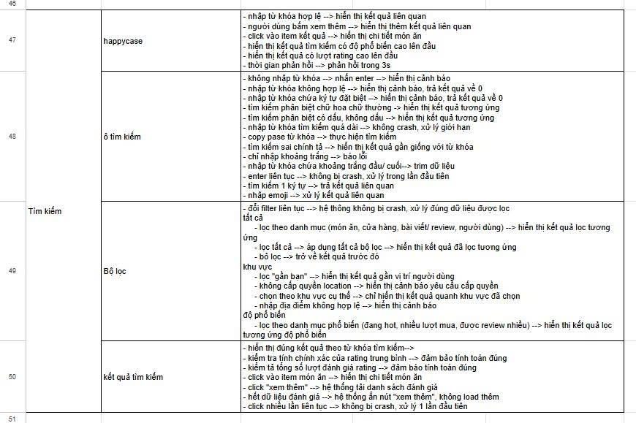
Project Name | XÂY DỰNG HỆ THỐNG DISHNET - NỀN TẢNG MẠNG XÃ HỘI KINH DOANH ẨM THỰC
Module Code | Tìm kiếm
Người kiểm tra | Huỳnh Thị Vy
 | Hoàn thành | Lỗi | Chưa kiểm tra | Bị chăn | Tổng số trường hợp thử nghiệm
Round 1 | 46 | 2 | 0 | 0 | 48
Round 2 | 2 | 0 | 0 | 0 | 48
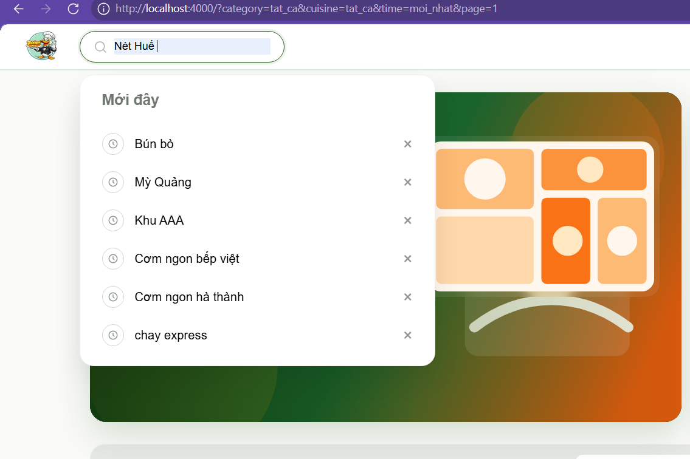
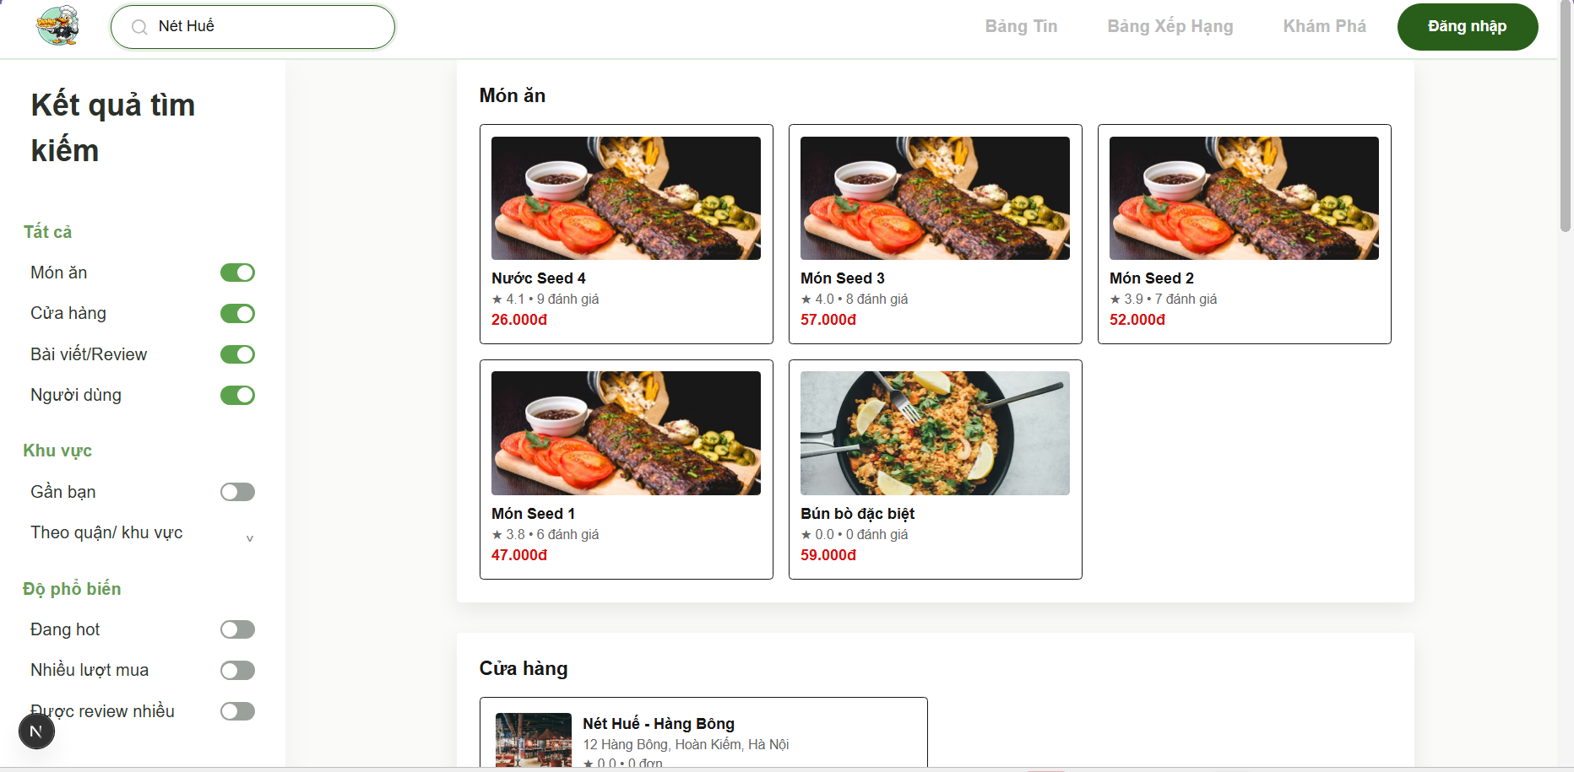

Test Case ID | Mô tả | Hành động | Điều kiện tiên quyết | Kết quả mong đợi | Kết quả thực tế | Kết quả |  | Kết quả |  | Chú thích
 |  |  |  |  |  | Vòng 1 |  | Vòng 2
 |  |  |  |  |  | Trạng thái | Ngày kiểm tra | Trạng thái | Ngày kiểm tra
GUI
TC_SR_01 | Kiểm tra hiển thị ô tìm kiếm | 1. Truy cập trang 2. Quan sát thanh tìm kiếm | Người dùng truy cập hệ thống | Hiển thị ô tìm kiếm có thể nhập, có placeholder | Ô tìm kiếm hiển thị ở header, cho phép nhập liệu và có placeholder hiển thị rõ nét | passed | 13/04/2026
TC_SR_02 | Kiểm tra bộ lọc “Tất cả” | 1. Quan sát sidebar trái | Trang kết quả tìm kiếm | “Tất cả” được chọn mặc định | Các tùy chọn: “Món ăn”, “Cửa hàng”, “Bài viết/Review”, “Người dùng” mặc định bật khi tìm kiếm | passed | 13/04/2026
...
TC_SR_47 | Xác nhận hệ thống hiển thị đúng danh sách đánh giá khi người dùng truy cập phần đánh giá | 1. Click vào review | Có dữ liệu | Hiển thị danh sách review | Hệ thống chuyển hướng người dùng đến đúng phần bình luận khi click vào đánh giá | passed | 13/04/2026
TC_SR_48 | Xác nhận hệ thống không bị crash khi người dùng thực hiện click liên tục vào các item hoặc chức năng | 1. Click nhiều lần | N/A | Hệ thống chỉ xử lý 1 request đầu tiên | Hệ thống hoạt động ổn định, không bị crash hay gửi trùng request khi click liên tục vào item | passed | 13/04/2026

Hồ sơ cá nhân
Project Name | XÂY DỰNG HỆ THỐNG DISHNET - NỀN TẢNG MẠNG XÃ HỘI KINH DOANH ẨM THỰC
Module Code | Hồ sơ cá nhân
Người kiểm tra | Lê Văn Cường
 | Hoàn thành | Lỗi | Chưa kiểm tra | Bị chăn | Tổng số trường hợp thử nghiệm
Round 1 | 81 | 0 | 0 | 0 | 81
Round 2 | 0 | 0 | 0 | 0 | 81
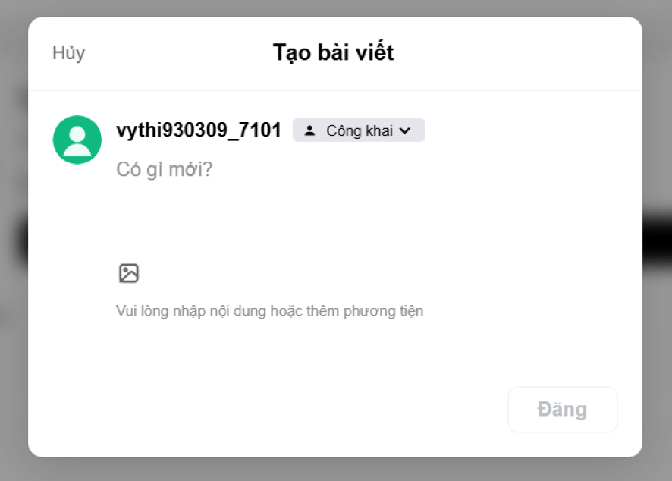
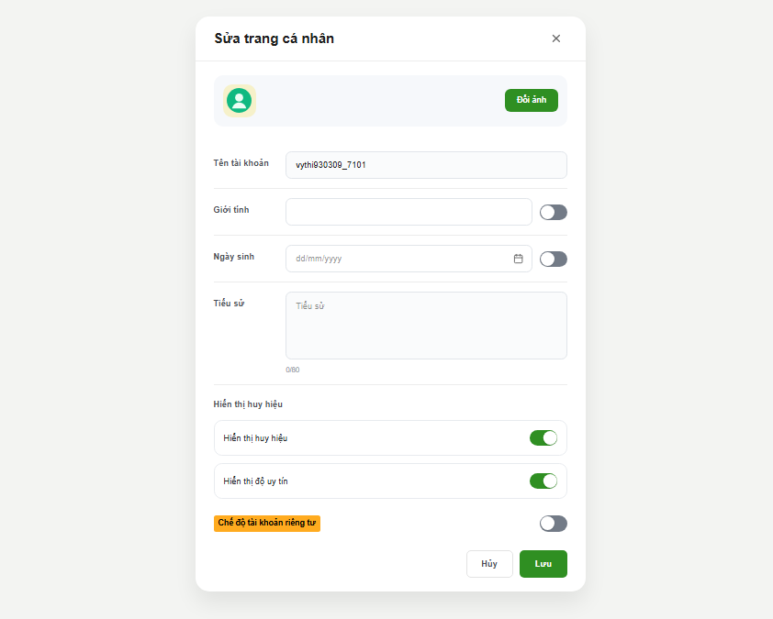
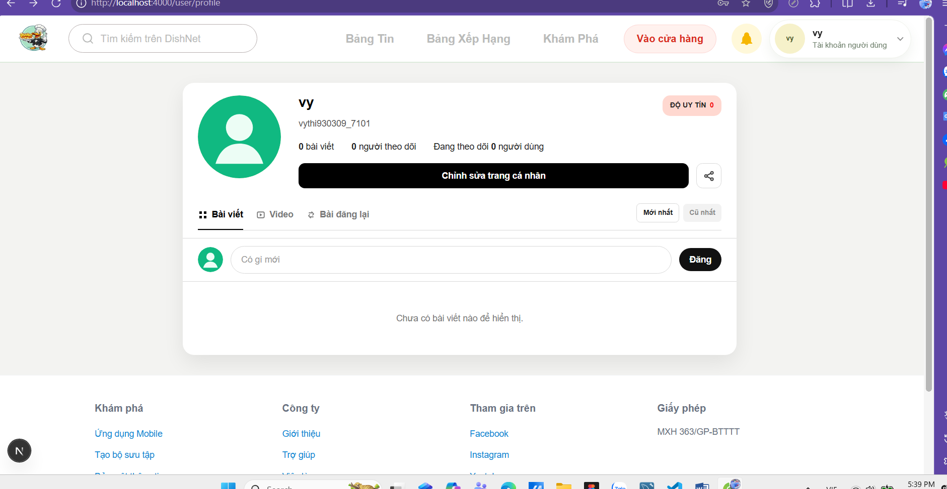

Test Case ID | Mô tả | Hành động | Điều kiện tiên quyết | Kết quả mong đợi | Kết quả thực tế | Kết quả |  | Kết quả |  | Chú thích
 |  |  |  |  |  | Vòng 1 |  | Vòng 2
 |  |  |  |  |  | Trạng thái | Ngày kiểm tra | Trạng thái | Ngày kiểm tra
GUI
TC_PF_01 | Kiểm tra hiển thị thông tin cơ bản trên Profile | 1. Truy cập vào trang cá nhân | Người dùng đã đăng nhập vào hệ thống. | Hiển thị đúng Avatar, Tên (vy), Username, số bài viết và "Độ uy tín". | Thông tin hiển thị chính xác như thiết lập trong cơ sở dữ liệu. | passed | 13/04/2026
TC_PF_02 | Kiểm tra mở Popup "Tạo bài viết" | 1. Nhấn vào thanh nhập liệu "Có gì mới" | Đang ở giao diện Trang cá nhân. | Hệ thống hiển thị Popup "Tạo bài viết" đè lên màn hình chính. | Popup "Tạo bài viết" hiển thị đúng giao diện thiết kế. | passed | 13/04/2026
TC_PF_03 | Kiểm tra trạng thái nút "Đăng" khi để trống nội dung | 1. Mở popup Tạo bài viết 2. Không nhập văn bản và không thêm ảnh | Popup "Tạo bài viết" đang mở. | Nút "Đăng" ở trạng thái bị vô hiệu hóa (màu xám nhạt). | Nút Đăng bị mờ, không thể click khi chưa có nội dung. | passed | 13/04/2026
TC_PF_04 | Kiểm tra thay đổi chế độ hiển thị bài viết | 1. Nhấn vào nút "Công khai" trong popup | Popup "Tạo bài viết" đang mở. | Hệ thống hiển thị danh sách các tùy chọn: Công khai, Bạn bè, Riêng tư. | Hiển thị đầy đủ các tùy chọn quyền riêng tư. | passed | 13/04/2026
TC_PF_05 | Kiểm tra chức năng Hủy tạo bài viết | 1. Nhập nội dung 2. Nhấn chữ "Hủy" ở góc trái | Popup "Tạo bài viết" đang mở và đã có dữ liệu nhập vào. | Popup đóng lại, bài viết không được đăng và không lưu nháp. | Popup đóng ngay lập tức, không có bài viết mới xuất hiện. | passed | 13/04/2026
...

Tương tác bài viết
Project Name | XÂY DỰNG HỆ THỐNG DISHNET - NỀN TẢNG MẠNG XÃ HỘI KINH DOANH ẨM THỰC
Module Code | Tương tác bài viết
Người kiểm tra | Lê Văn Cường
 | Hoàn thành | Lỗi | Chưa kiểm tra | Bị chăn | Tổng số trường hợp thử nghiệm
Round 1 | 47 | 0 | 0 | 0 | 47
Round 2 | 0 | 0 | 0 | 0 | 47
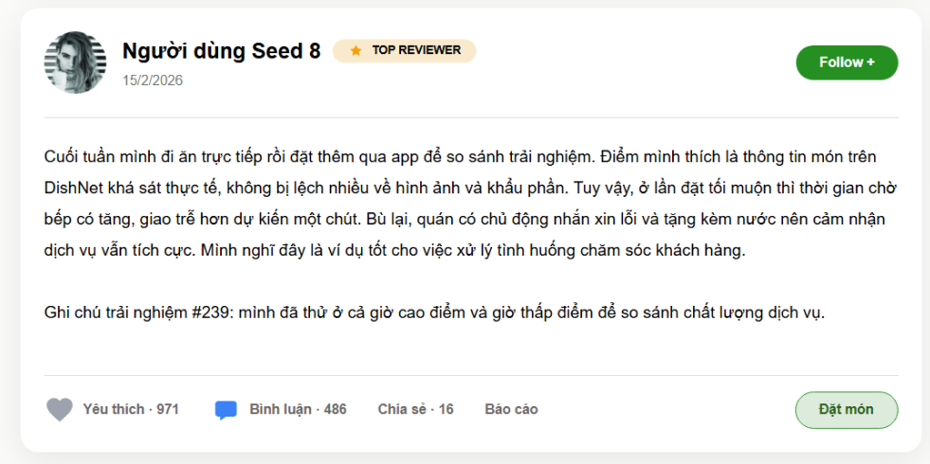

Test Case ID | Mô tả | Hành động | Điều kiện tiên quyết | Kết quả mong đợi | Kết quả thực tế | Kết quả |  | Kết quả |  | Chú thích
 |  |  |  |  |  | Vòng 1 |  | Vòng 2
 |  |  |  |  |  | Trạng thái | Ngày kiểm tra | Trạng thái | Ngày kiểm tra
GUI
TC_POST_01 | Kiểm tra hiển thị ảnh đại diện và tên người dùng | 1. Quan sát phần đầu của Card bài viết | N/A | Hệ thống hiển thị ảnh đại diện (avatar) dạng tròn và tên người dùng in đậm (VD: Người dùng Seed 6). | Ảnh đại diện và tên người dùng hiển thị đúng vị trí, rõ nét. | passed | 13/04/2026
TC_POST_02 | Kiểm tra hiển thị nhãn danh hiệu người dùng | 1. Quan sát nhãn bên cạnh tên người dùng | N/A | Hệ thống hiển thị nhãn "TOP REVIEWER" kèm icon ngôi sao trên nền màu vàng nhạt. | Nhãn danh hiệu hiển thị đúng màu sắc và icon theo thiết kế. | passed | 13/04/2026
TC_POST_03 | Kiểm tra hiển thị ngày đăng bài viết | 1. Quan sát dòng chữ dưới tên người dùng | N/A | Hệ thống hiển thị ngày đăng bài đúng định dạng (VD: 15/2/2026) với màu xám nhạt. | Ngày đăng hiển thị đúng định dạng và vị trí. | passed | 13/04/2026
...

